文档修改(持续更新)
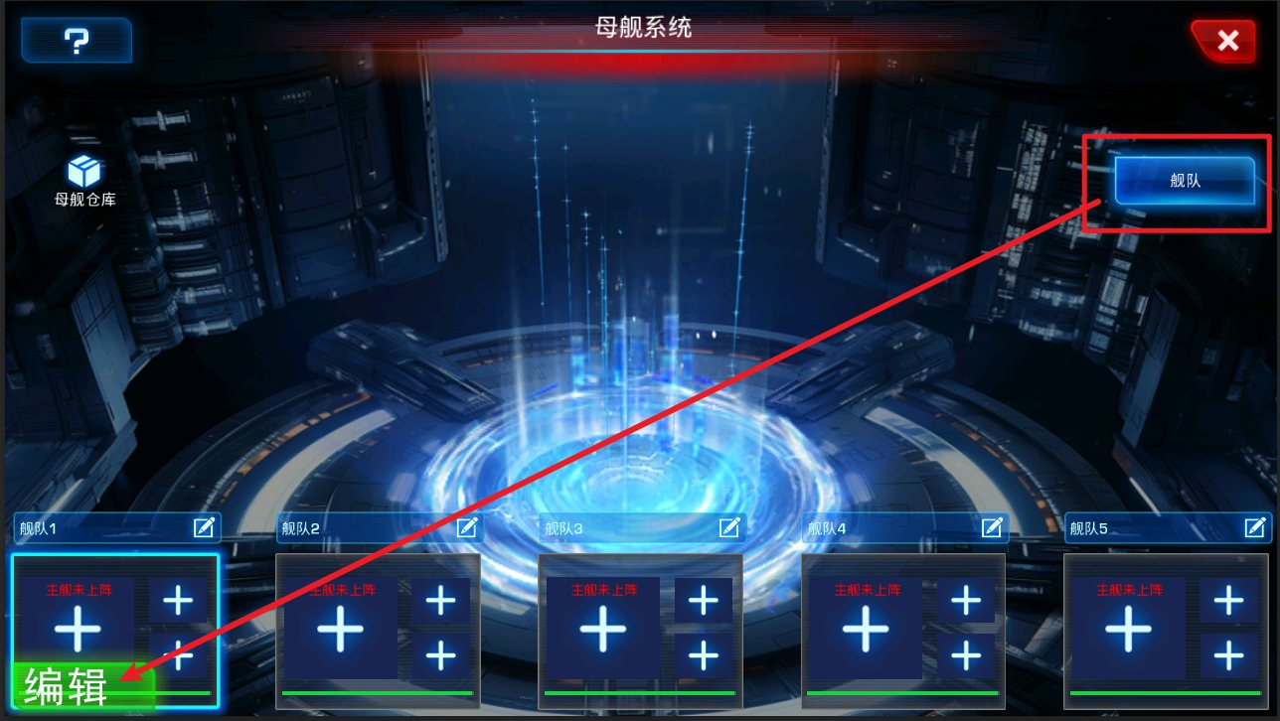
 | 一. 母舰材料显示位置

 | 母舰所需材料显示在界面顶部

 | 暂定7个道具栏
 | 具体要显示的道具待之后确定

 | 需要显示的地方有：
 |  |  | 1. 母舰主界面 |  |  |  |  |  |  | 2. 舰队界面 |  |  |  |  | 3.母舰培养界面

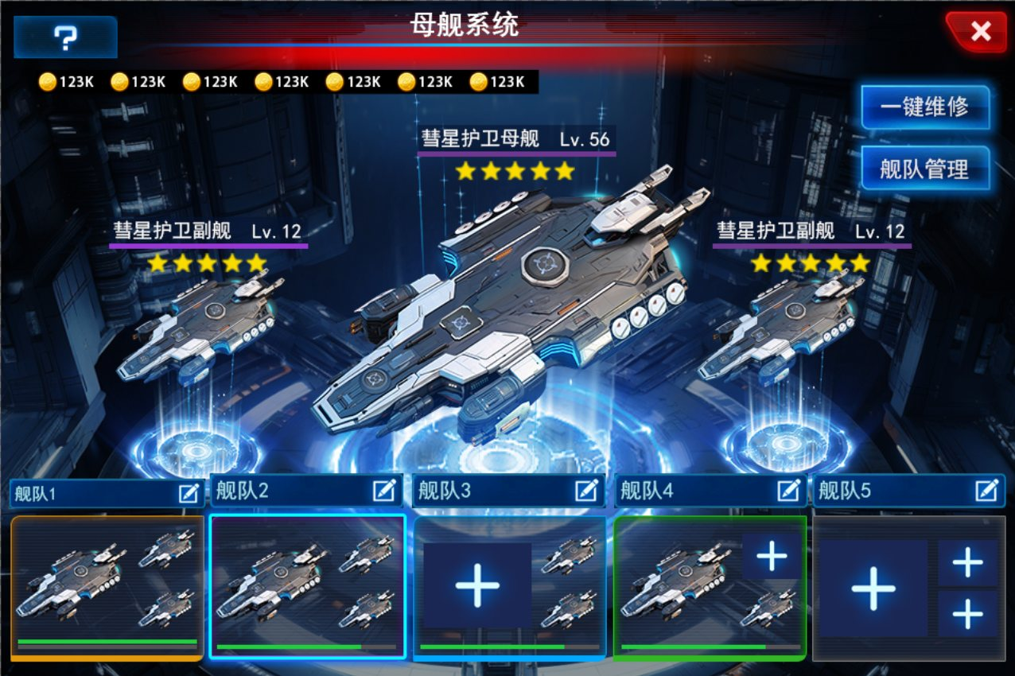
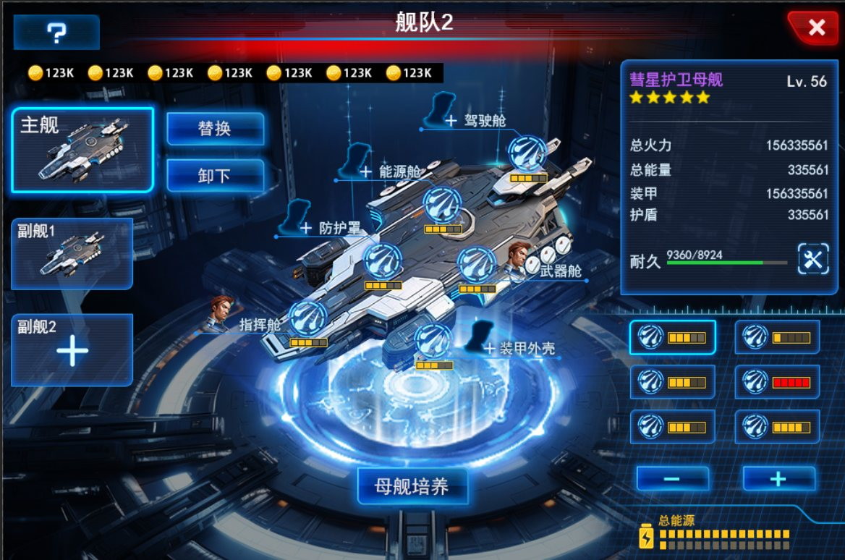
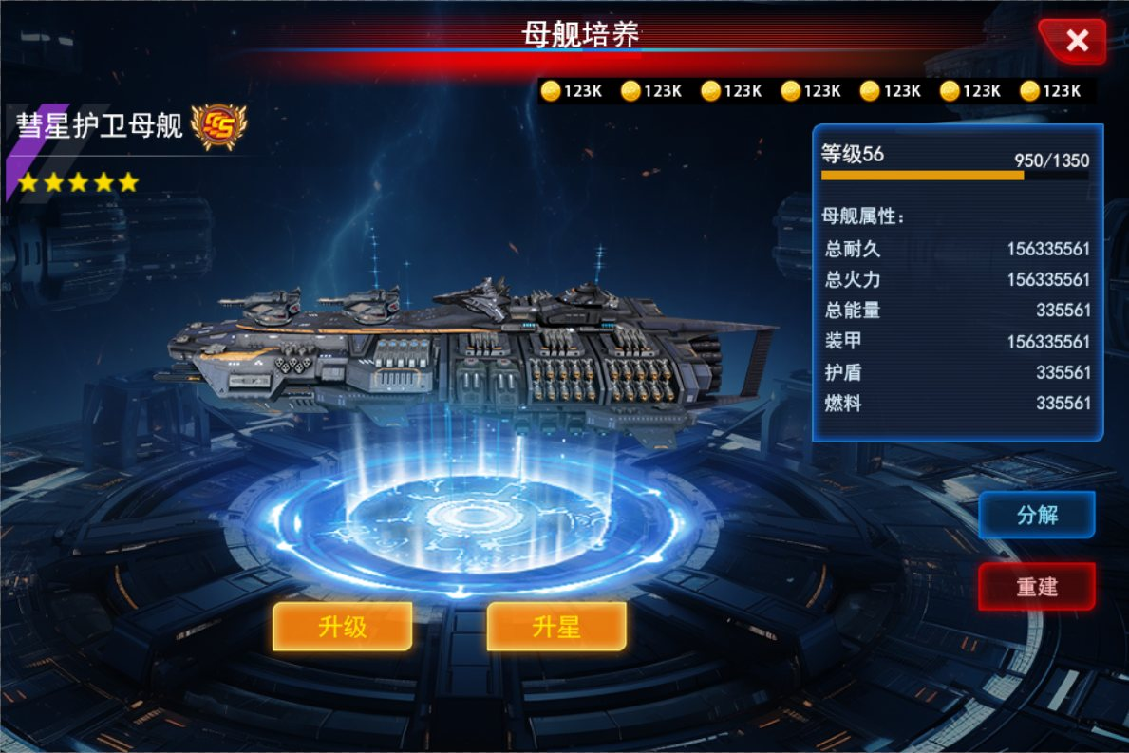

 | 二、能源属性加成与颜色的变化

 | 当能源加成<=100%时，能源颜色为正常的黄色
 | 当能源加成>100%时，能源颜色转为红色
 | 能源加成值在ms_cabin.xls表的electric页签读取
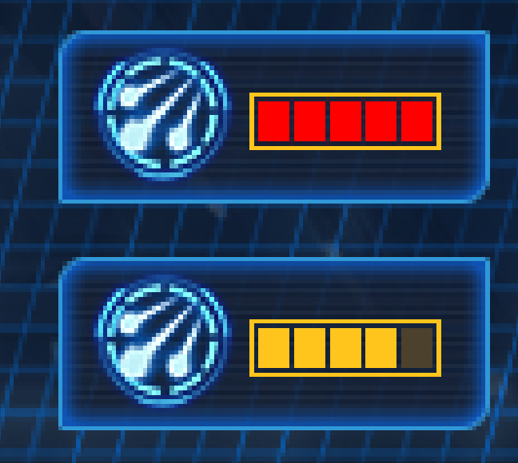

 | 三、删除所有战力显示(2024.05.30更新)

 | 以下为有战力的地方：

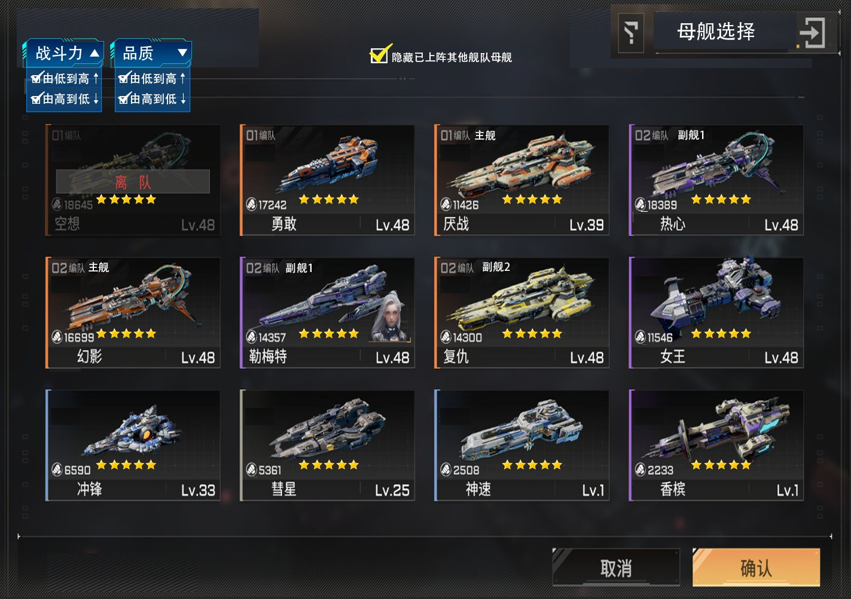
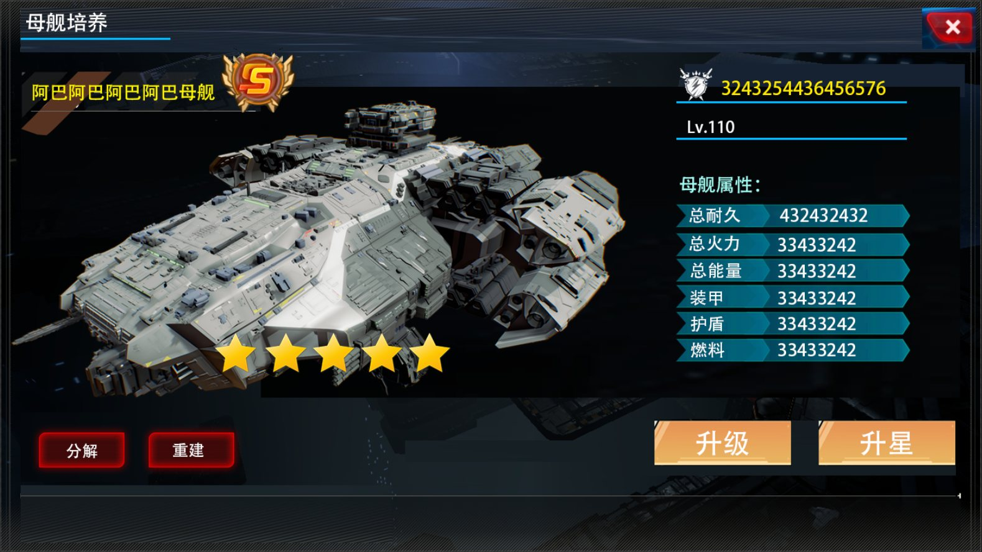

 | 四、修改原文档中错误(2024.05.30更新)

 |  | 文档位置：母舰培养
 |  | 此处第一个箭头所指的地方应为SS图标处，非斜线位置
 |  | 与原系统的英雄一样，A，S，黑暗SS，SS，SSS 分别对应 绿色、蓝色、紫色、红色、金色

 |  |  |  |  | 改前 |  |  |  |  |  |  | 改后

 | 五、英雄改造功能调整(2024.05.30更新)

 | 原英雄选择界面的英雄信息栏新增改造阶数和船舱属性显示，如下图

 | 当英雄改造达到T4满级时，显示红色字体：(已满级)

 | 改造未满阶时：
 |  |  |  |  |  |  | 改造已满阶时：

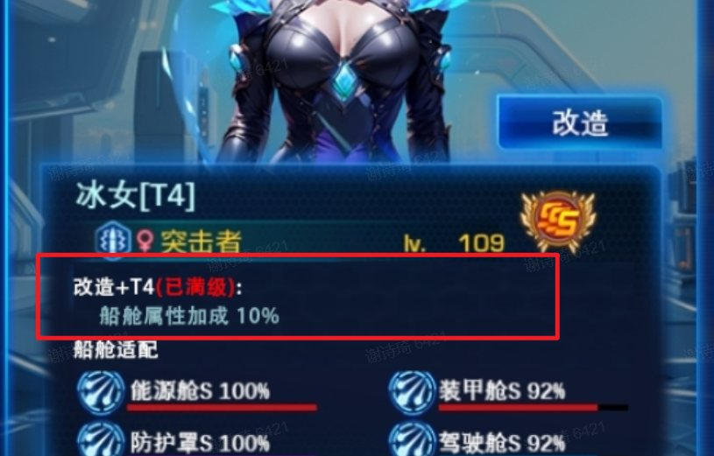

 | 六、旗舰英雄取消改造功能(2024.05.30更新)

 | 原英雄选择界面的改造按钮在玩家选择的是旗舰时，改造按钮置灰不点击

 | 七、背包获得母舰(2024.06.02更新)

 | 在背包中使用道具获得星舰时，获得的母舰以如下图显示：
 | 获得母舰显示含：母舰形象、母舰名称、母舰品质等
 | 不同品质的母舰背景颜色不同 |  |  | :5星：金色，4星：红色，3星：紫色，2星：蓝色，1星：绿色 |  |  |  |  |  |  |  | 212 母舰碎片类型： |  |  |  | 102 可选择道具类型： | 5 随机发放物品类型 | 2 礼包类型
 | 如果获得的母舰中含玩家未获得过的母舰，右上角显示NEW！字样 |  |  |  |  |  |  |  |  |  |  | 位于背包母舰栏 |  |  |  | 位于背包可使用栏 | 位于背包可使用栏 | 位于背包可使用栏
 |  |  |  |  |  |  |  |  |  |  |  | 点击使用，选择数量，消耗对应数量获得对应数量母舰 |  |  |  | 点击道具，选择目标母舰和数量并点击使用获得母舰 | 点击道具，选择数量，点击使用获得随机母舰 | 点击道具，选择数量，点击使用获得随机母舰
 | 获得母舰的道具类型有：212(母舰碎片类型)，102(可选择道具)，5(随机发放物品)，2(礼包)
 |  |  |  |  |  |  |  |  |  |  |  | 使用流程 |  |  |  | 使用流程 | 使用流程 | 使用流程
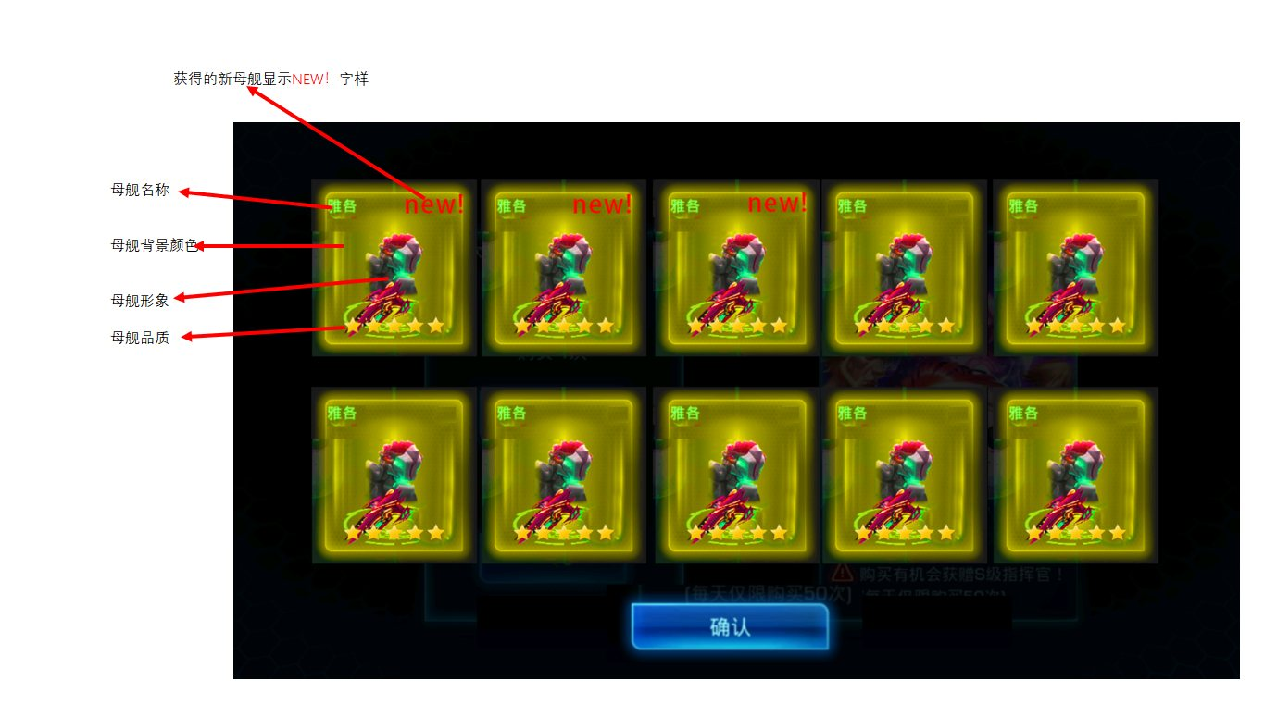
 |  |  |  |  |  |  |  |  |  |  |  | ①点击母舰栏 |  |  |  | ①使用道具 | ①使用道具 | ①使用道具
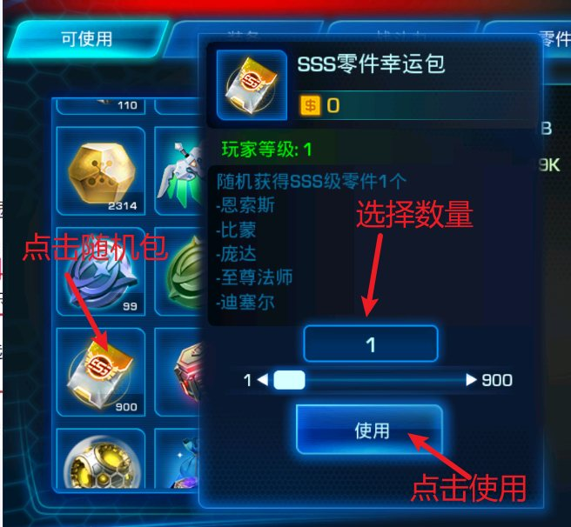
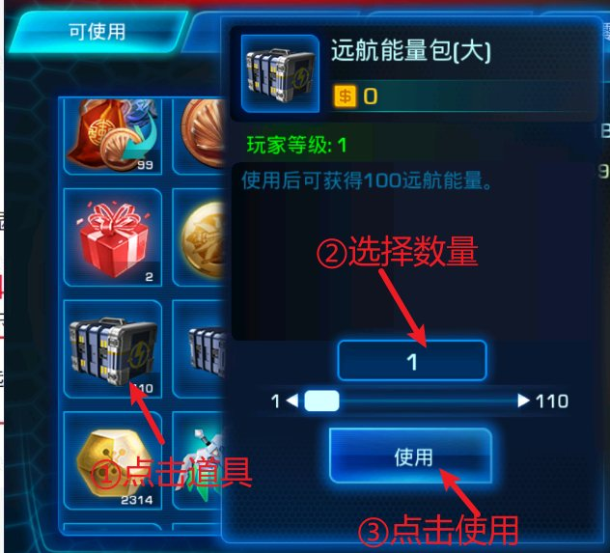
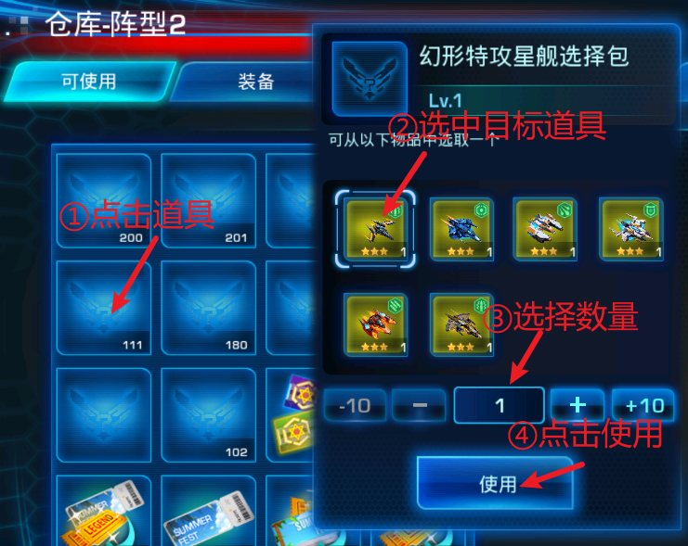

 |  |  |  |  |  |  |  |  |  |  |  | ②选中道具，选择数量，点击使用

 |  |  |  |  |  |  |  |  |  |  |  |  |  |  |  | ②只有一个选择包道具时，不显示数量选择栏，只有使用按钮 | ②只有一个选择包道具时，不显示数量选择栏，只有使用按钮 | ②只有一个礼包道具时，不显示数量选择栏，只有使用按钮
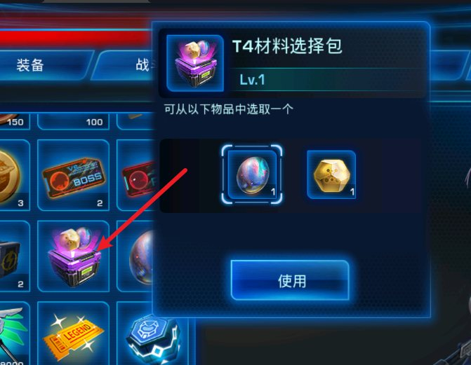
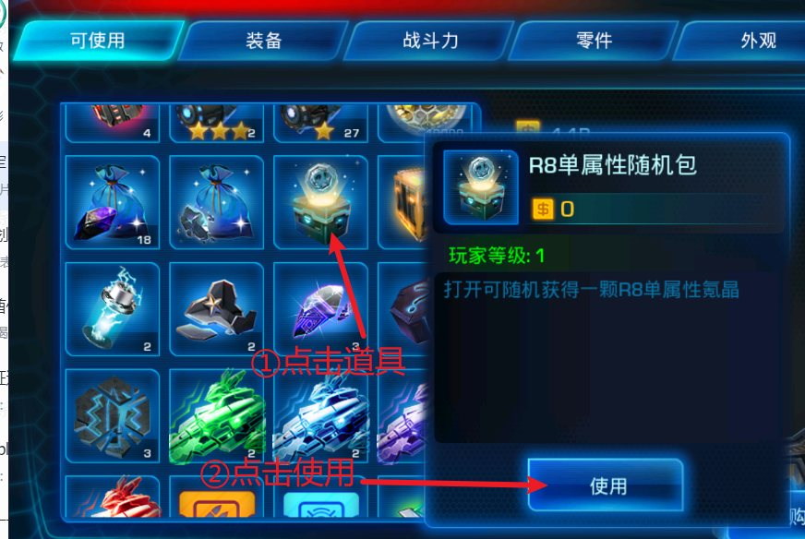
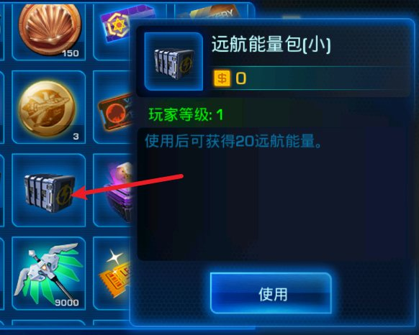

 |  |  |  |  |  |  |  |  |  |  |  | ③弹出母舰奖励弹窗

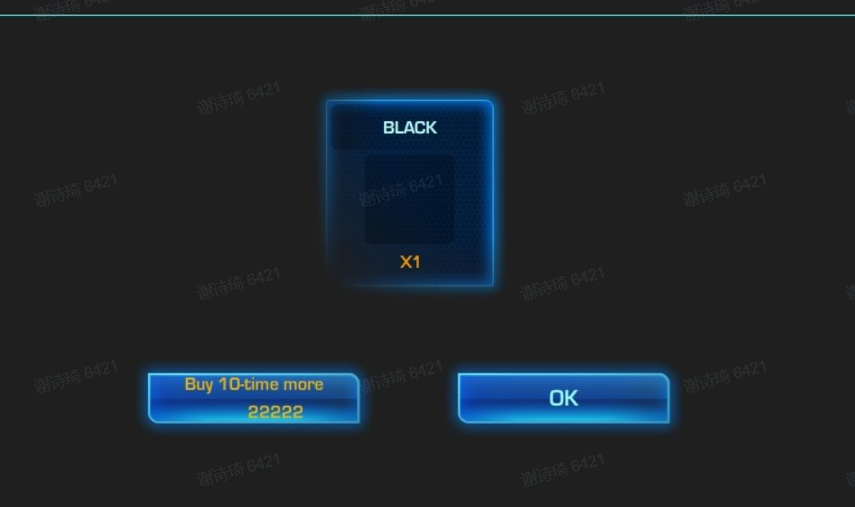
 |  |  |  |  |  |  |  |  |  |  |  |  |  |  |  | ③弹出母舰奖励弹窗 | ②弹出母舰奖励弹窗 | ②弹出母舰奖励弹窗

 | 八、背包新增母舰页签(2024.06.02更新)

 |  | 用于存放道具类型为212的母舰碎片道具，如左图
 |  | 道具详情显示和原可使用道具一样，如右图

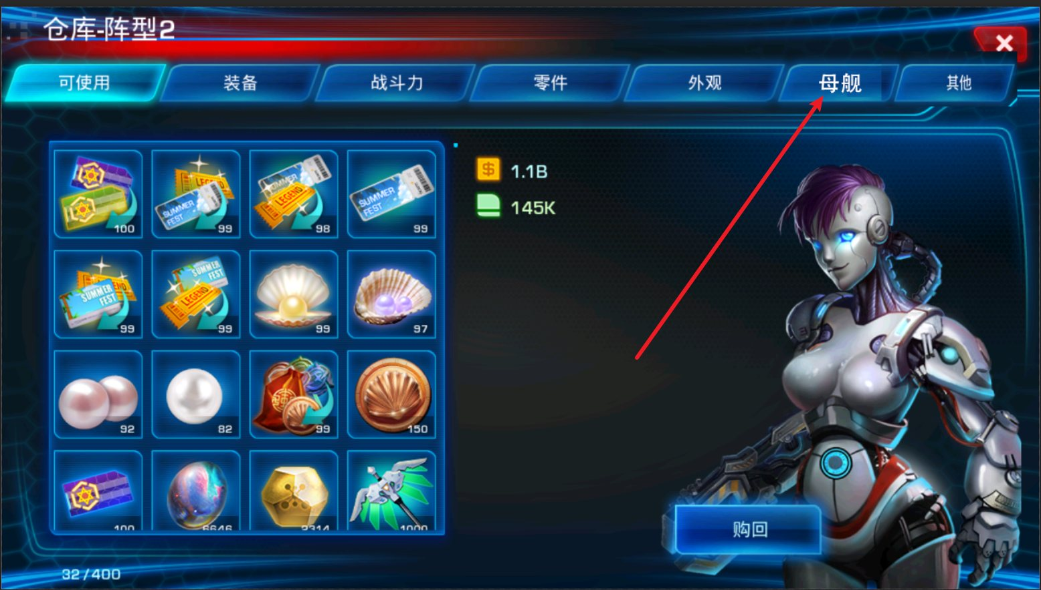

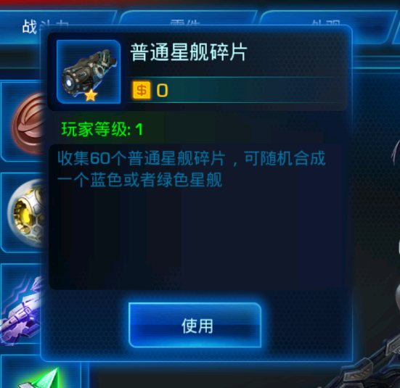

 | 九、耐久修改为燃料(2024.06.12更新)
 |  | 原耐久功能全部取消不生效，部分耐久显示改为燃料显示，详情见下文

 |  | 1. 母舰培养界面总耐久属性显示取消

 |  | 2. 母舰系统主界面修改

 |  | • 原一键维修按钮去掉
 |  | • 当前选中舰队的母舰底部显示目前燃料数量
 |  | • 原耐久进度条显示改为舰队当前拥有总燃料显示 |  |  |  |  |  |  |  |  |  |  |  | 原
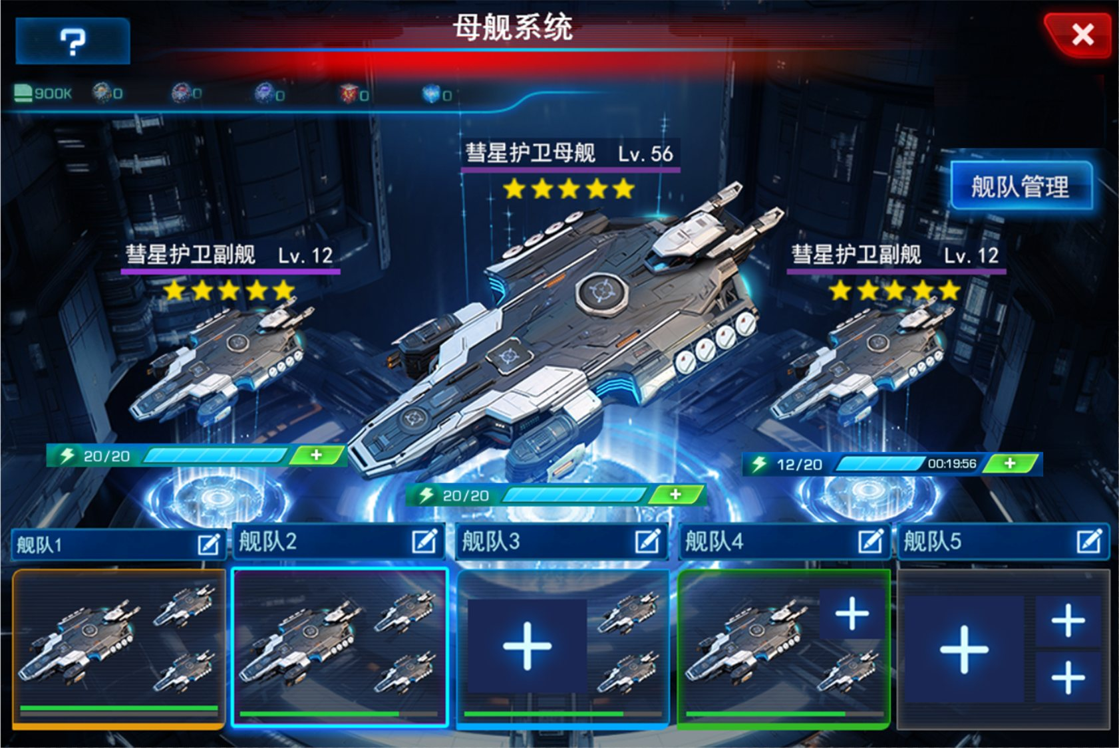
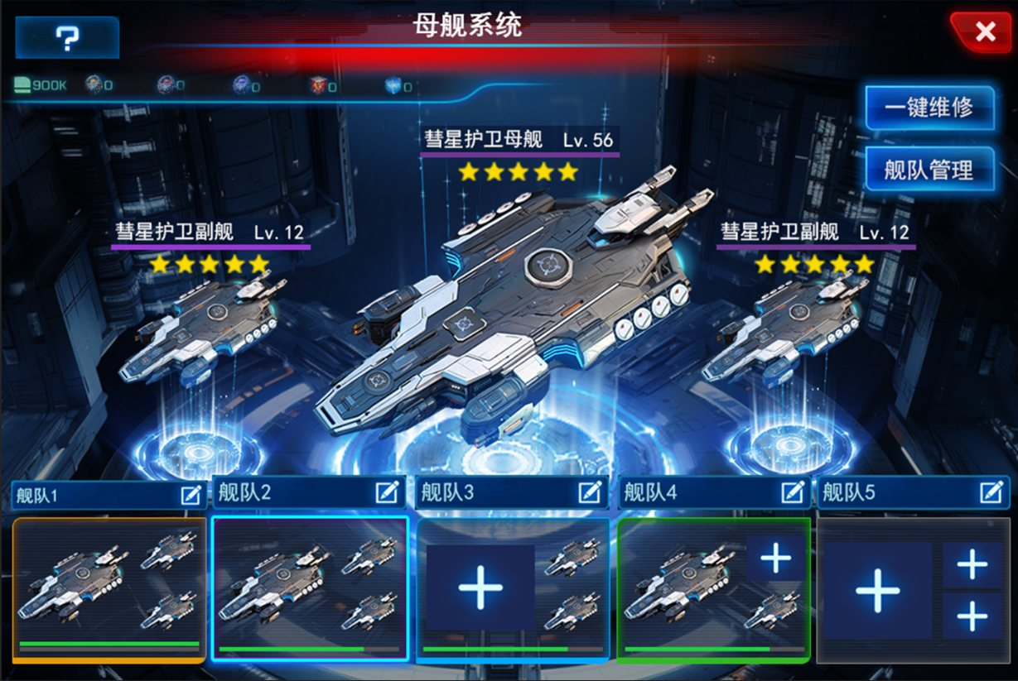

 |  |  |  |  |  |  |  |  |  | 改

 |  | 燃料补充和显示描述：

 |  | • 燃料显示： |  |  |  |  |  |  |  |  | • 燃料补充： |  |  |  | 燃料补充流程：

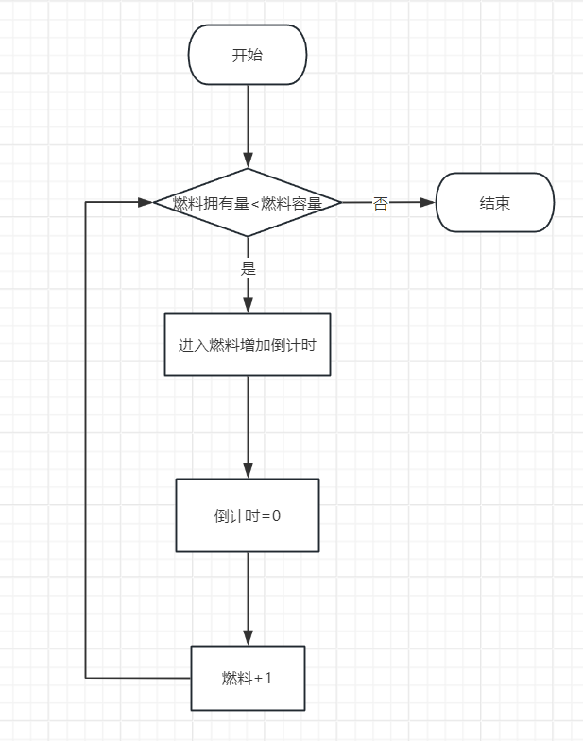
 |  |  |  |  |  |  |  |  |  |  | 当燃料拥有量<燃料容量，显示1点燃料恢复倒计时，倒计时结束一次，燃料+1
 |  |  |  |  |  |  |  |  |  |  | 每艘母舰燃料恢复时间一样，在global表配置
 |  |  |  | 燃料拥有量/燃料容量
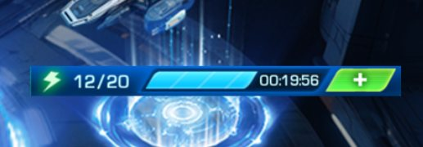
 |  |  |  |  |  |  | 添加燃料的按钮
 |  |  | 燃料图标
 |  |  |  |  |  | 燃料数量进度条

 |  |  |  |  |  |  |  |  |  |  | 当燃料拥有量=>燃料容量，不显示燃料恢复倒计时，且燃料不再自动增长

 |  | 添加燃料按钮描述：
 |  | 点击添加燃料按钮，弹出燃料添加窗口

 |  | 预留三个道具栏，分别可添加对应数量的燃料
 |  | 道具栏中的道具在global表配置
 |  | 点击一次添加一次燃料
 |  | 剩余次数显示为玩家拥有该道具的数量
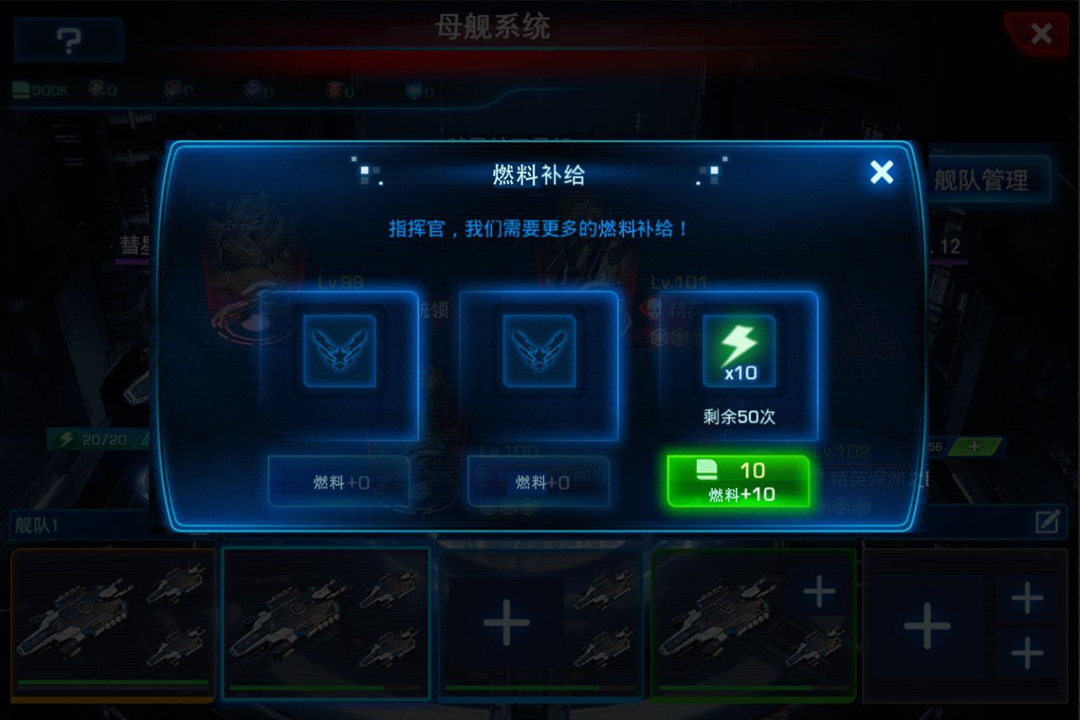

 |  | 3. 其他界面修改

 |  | a. 舰队管理界面
 |  | 1. 添加燃料进度条，燃料按钮功能与 |  |  |  | 2. 母舰系统主界面修改 |  | 一样
 |  | 2. 总火力属性显示上方添加总耐久显示

 |  |  |  |  |  | 原 |  |  |  |  |  |  | 现
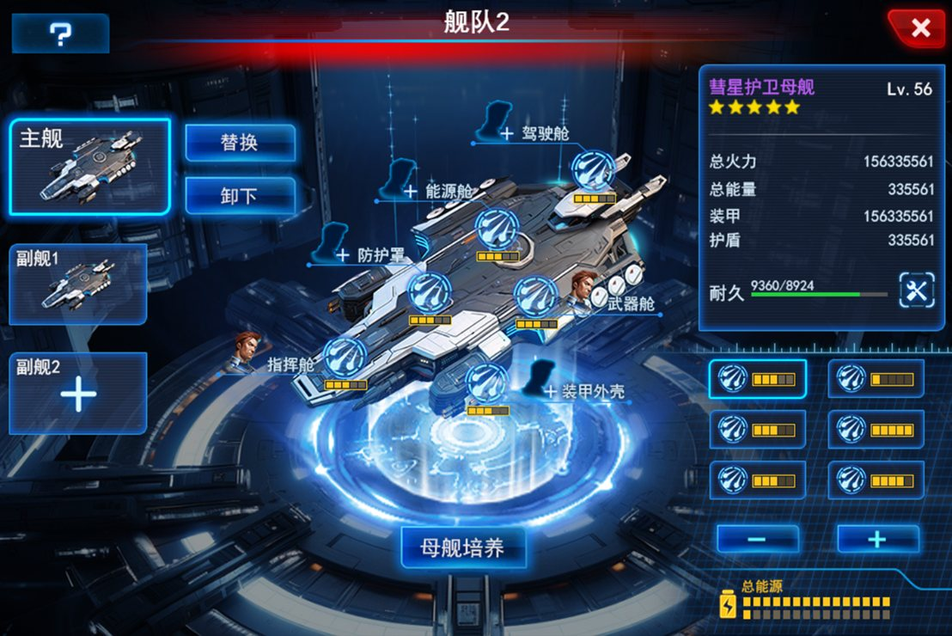
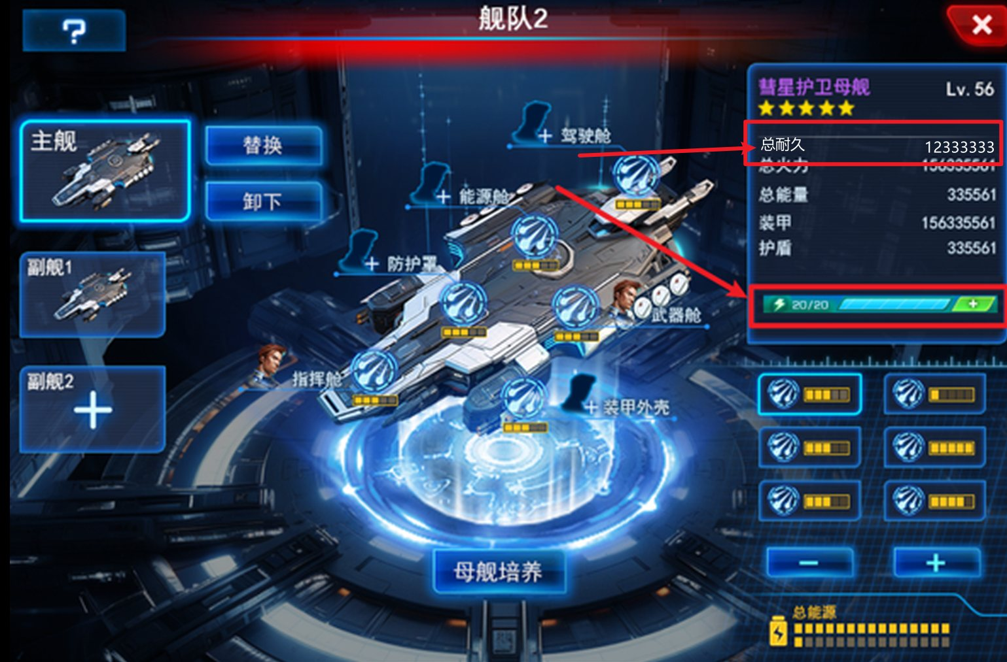

 |  |  |  |  |  |  |  |  |  |  |  |  | ，

 |  |  |  |  |  |  |  |  | 改

 |  | b. 母舰选择界面

 |  | 在每个母舰底部显示母舰当前燃料数量
 |  | 此处只增加燃料进度条显示，无燃料添加功能

 |  | 燃料数量刷新规则：玩家每点进该界面刷新一次
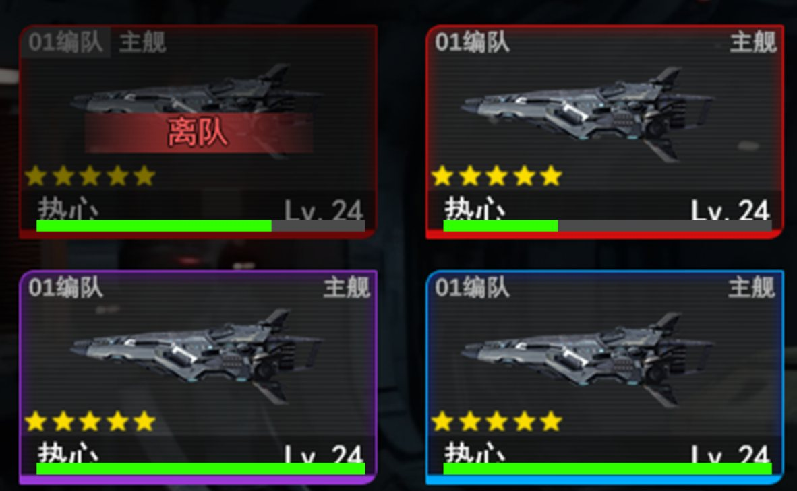

 |  |  |  | 原 |  |  |  |  |  |  |  |  | 现
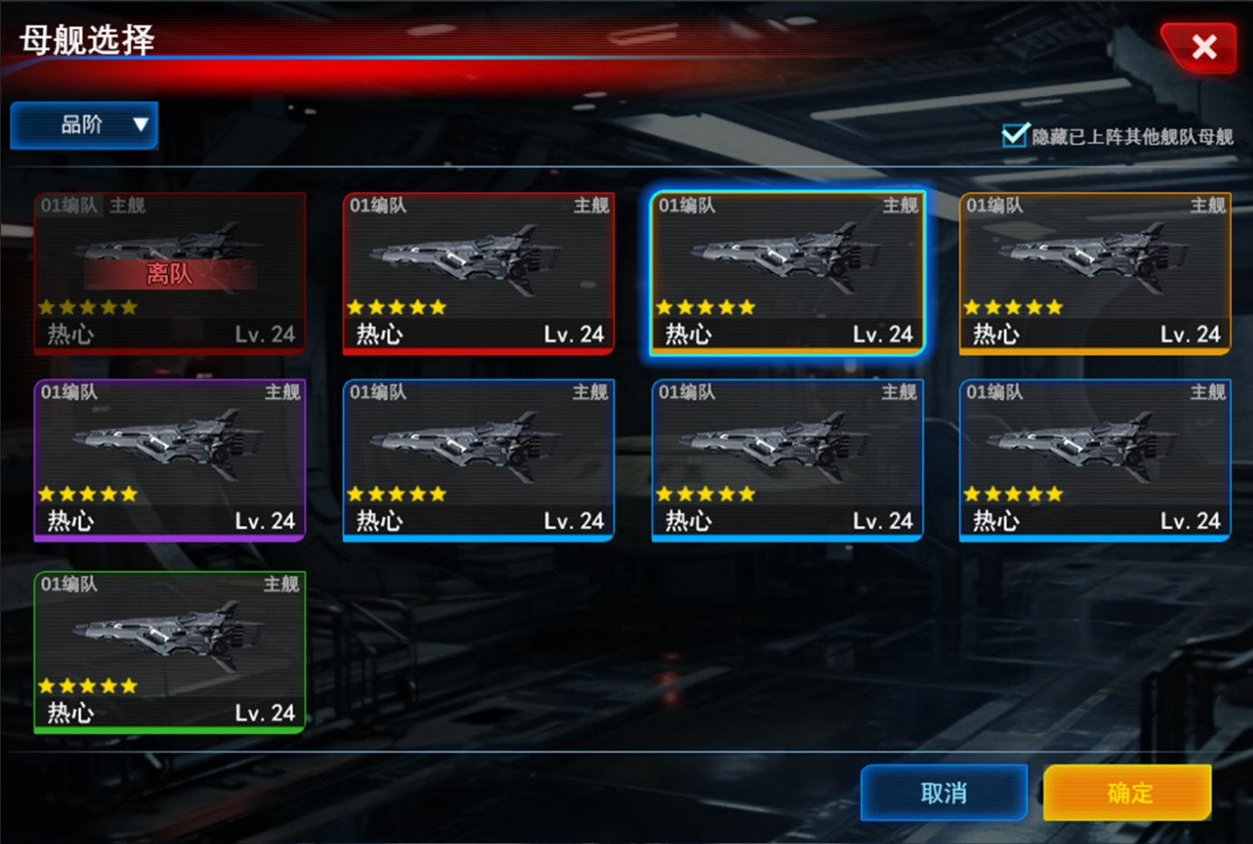
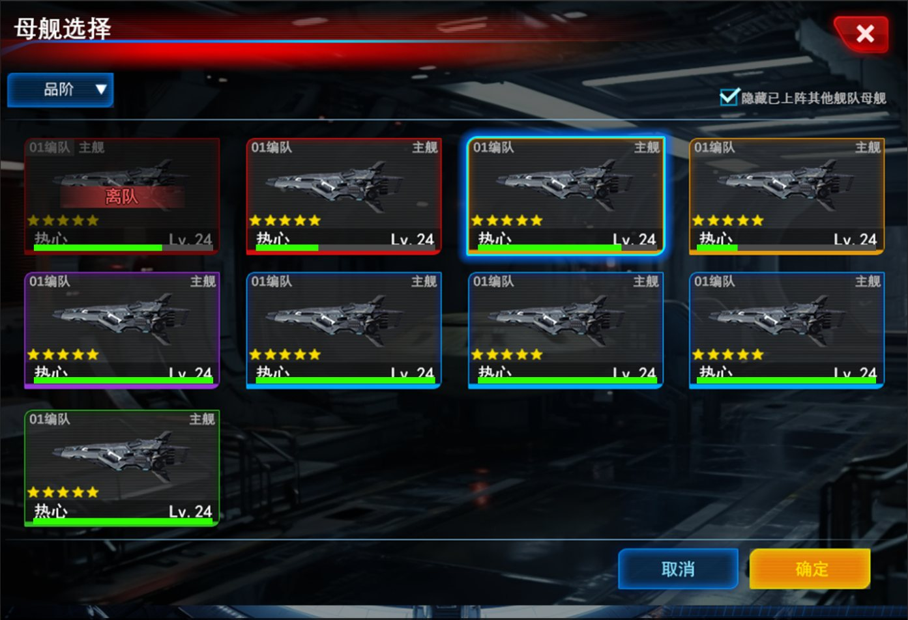

 |  |  |  |  |  |  |  |  | 改

 | UI美术需求修改

 |  | 详细修改位置见上文

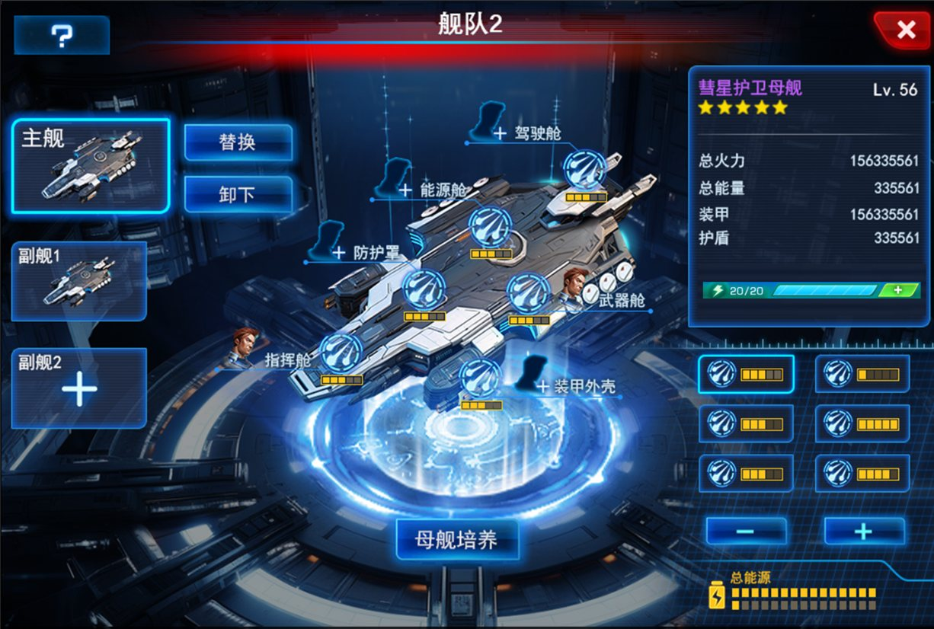

 | 十、界面入口(2024.06.26更新)

 | 在游戏主界面添加母舰系统入口，如图1
 | 点击入口进入母舰系统主场景界面，如图2 |  |  |  |  |  |  |  |  |  |  | 母舰所需材料显示在界面顶部
 | 主场景中的每个入口点击都可进入对应系统的主界面 |  |  |  |  |  |  |  |  |  |  | 暂定7个道具栏
 | 目前暂无pvp功能，该入口暂不显示 |  |  |  |  |  |  |  |  |  |  | 具体要显示的道具待之后确定

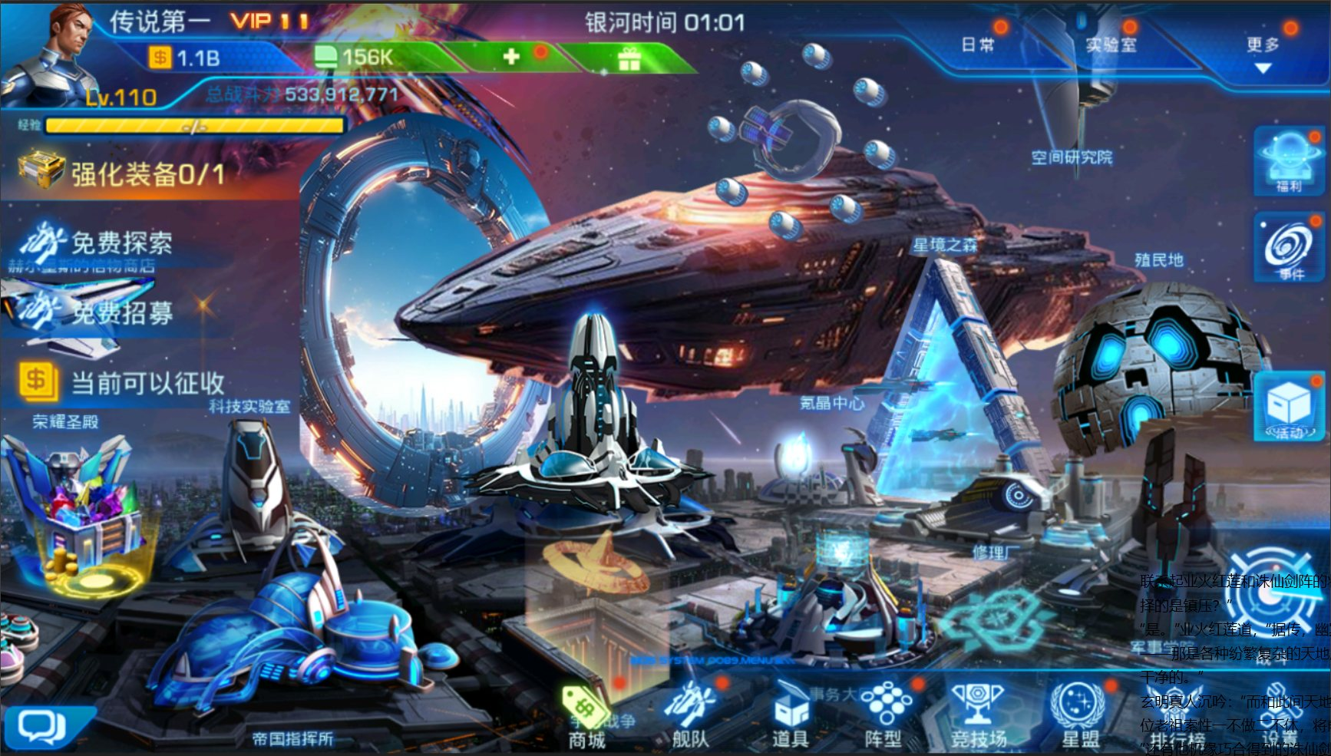
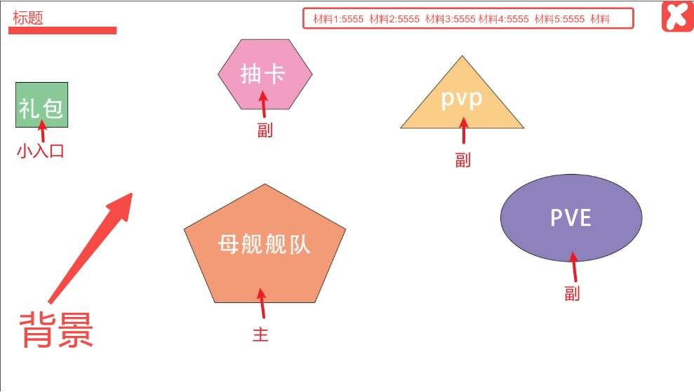

 |  |  |  |  |  |  |  |  | 点击进入礼包界面

 |  |  |  |  | 图1 |  |  |  |  |  |  | 图2

 | 十一、母舰升星修改(2024.07.09更新)

 | 原母舰升级消耗的是道具，现需改为消耗相同ID的母舰

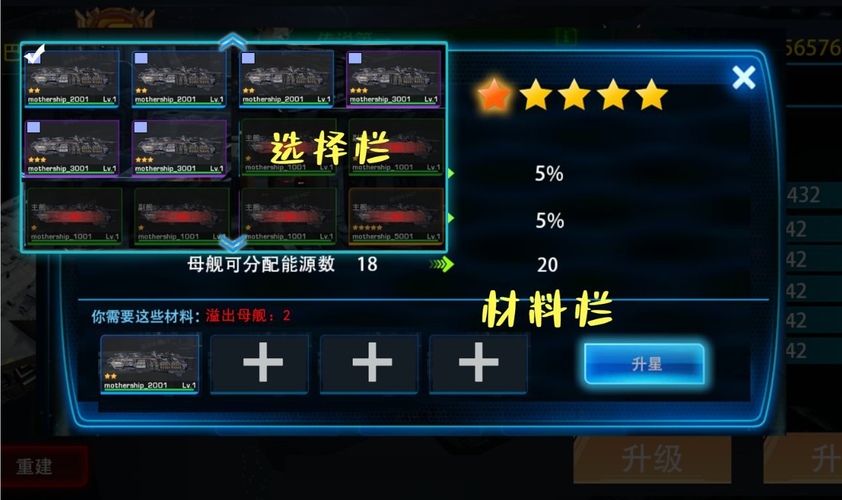

1. 点击材料栏的加号弹出上方选择栏
选择栏需不遮挡右侧升星后的星级显示

2. 选择栏显示所有相同ID的母舰
每个母舰需显示母舰名、母舰形象、
母舰等级和母舰星级

3. 已在阵型中的母舰显示在最末尾，
中间红色字体显示已在阵型且无勾选框

4. 未在阵型中的母舰有勾选框
玩家可勾选

5. 勾选母舰后材料栏显示对应已勾选的母舰
材料栏显示顺序根据勾选的先后顺序排列
最先勾选的保持在最前方

6. 已勾选的母舰可再次点击勾选框取消勾选
取消某母舰的勾选后，材料栏中显示在该
母舰后方的母舰依次往前移动

7. 待材料栏所需母舰数勾选足够后，母舰勾选
框不显示，取消选择某个母舰勾选框再次显示

8. 点击除选择栏之外的区域，选择栏关闭

9. 当已勾选的母舰数不够+1星时，升星按钮置灰不可点击

10.勾选的母舰升星规则：
自身母舰当前总消耗的母舰数的最高星级=自身母舰当前达到星级的母舰总数（不包括自身）+已勾选的母舰达到当前星级的母舰总数（包括自身）
当已勾选的母舰数不够+1星时，升星按钮置灰不可点击
不记录母舰所消耗的母舰总数，即当前母舰为1星级，玩家勾选母舰总数为3，升到2星级所需母舰数为2，3星级所需母舰为4，玩家升星后只会达到2星，多余的1个母舰不返还
当勾选的母舰总数超过母舰可达到的最高星级时，只会达到最高星级，多余的母舰同样不返还
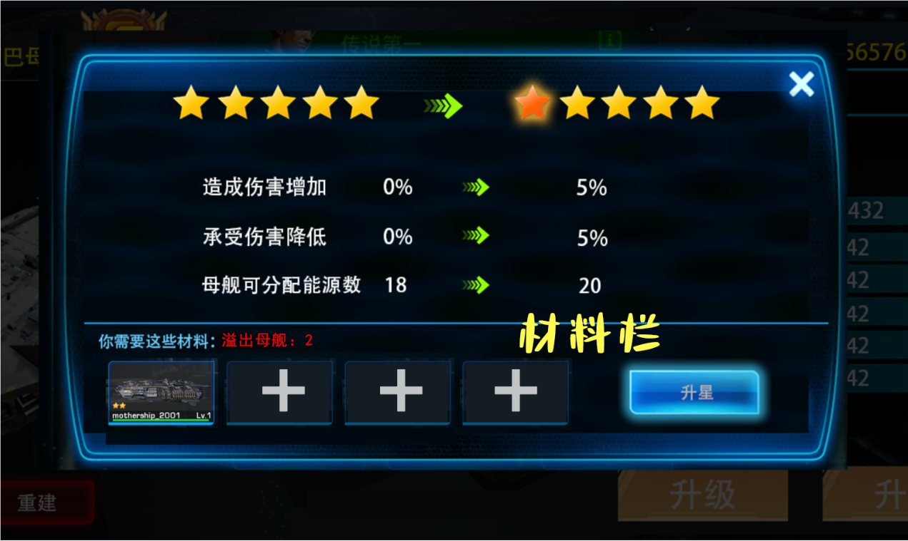
11. 多余溢出的母舰数会显示在材料栏

12. 配置表修改
升星表ms_star.xls中的INT_self_cost修改为消耗同ID母舰的数量

 | 十二、母舰分解修改(2024.07.09更新)

 | 原母舰分解返还升星相关的为升星消耗的所有升星材料，现为：
 | 先获得武器*1
 | 当获得的同ID武器的数量满了后，获得一定数量的代币
 | 获得的代币数量与母舰可达到的最高星级和当前星级数相关

 | 获得代币数量=（母舰本身+当前星级数所消耗的母舰总数量）* 母舰可达到的最高星级所对应的代币数量

 | 母舰最高星级和对应的代币数在global表配置

 | 十三、母舰重置修改(2024.07.09更新)

 | 原母舰重置返还升星相关的为升星消耗的所有升星材料（母舰碎片），现为：获得升星消耗的所有母舰

 | 十四、新增代币商店(2024.07.09更新)

 | 母舰主场景新增代币商店
 | 代币商店需支持母舰配置、道具配置、资源配置等
 | 代币商店永久开放，无期数

 | 代币商店配置表：common_event_store.xls

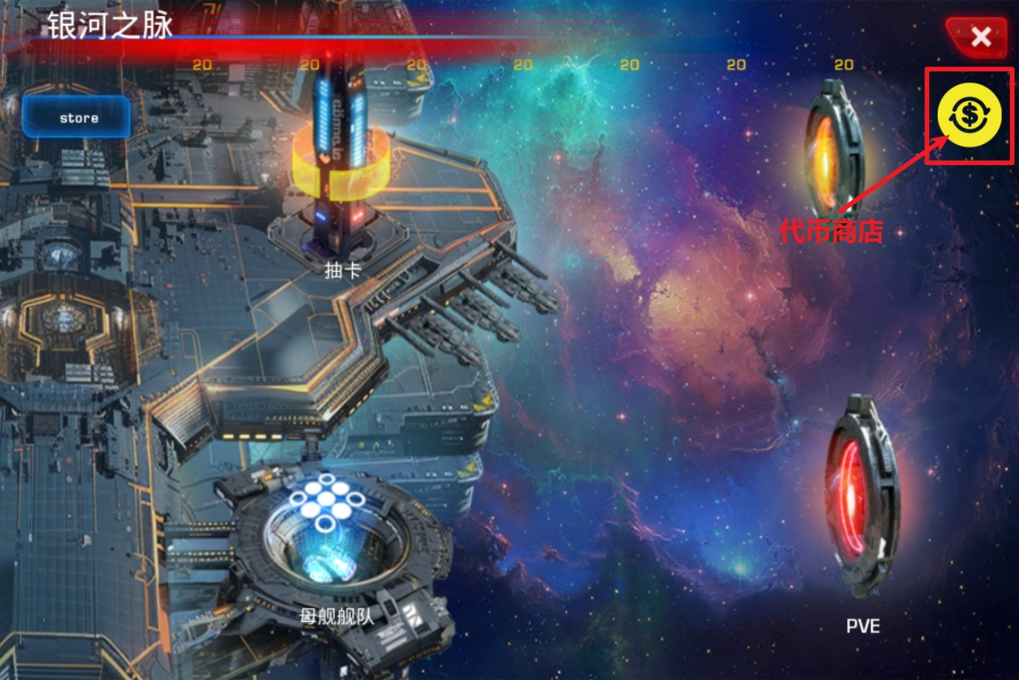

 | 十五、主场景新增聊天入口(2024.08.16更新)

 | 母舰系统主场景界面增加聊天入口
 | 可在此进行正常的聊天操作

 |  |  |  |  | 增加聊天按钮 |  |  |  |  |  | 聊天按钮展开时
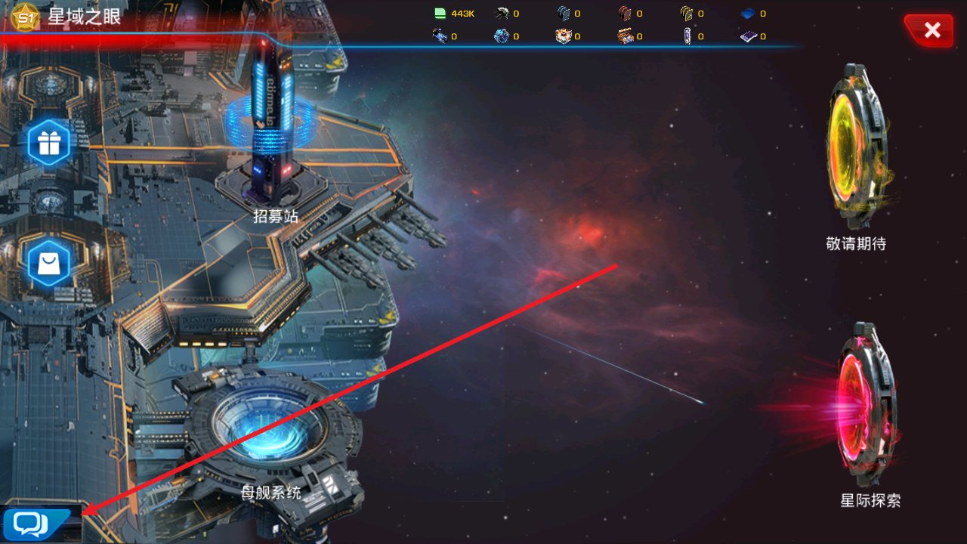
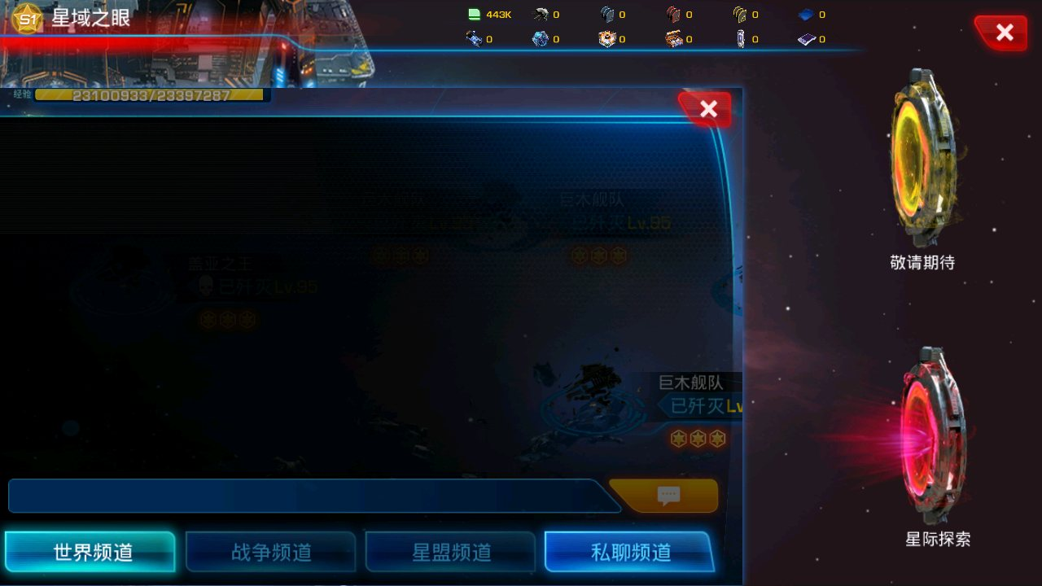

 | 十六、主场景新增顶部道具显示取消(2024.08.16更新)

 | 1. 原顶部道具和道具数量显示取消
 | 2. 新增道具按钮，点击进入背包的母舰页签

 |  | 1. 取消顶部道具显示 |  |  |  |  |  |  | 2. 新增道具按钮位置参考
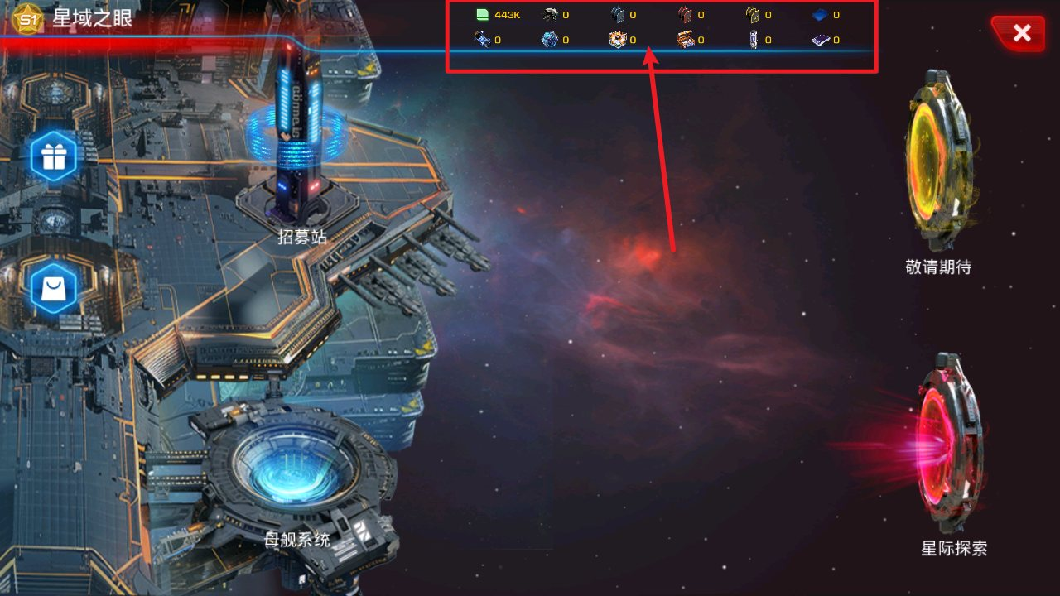
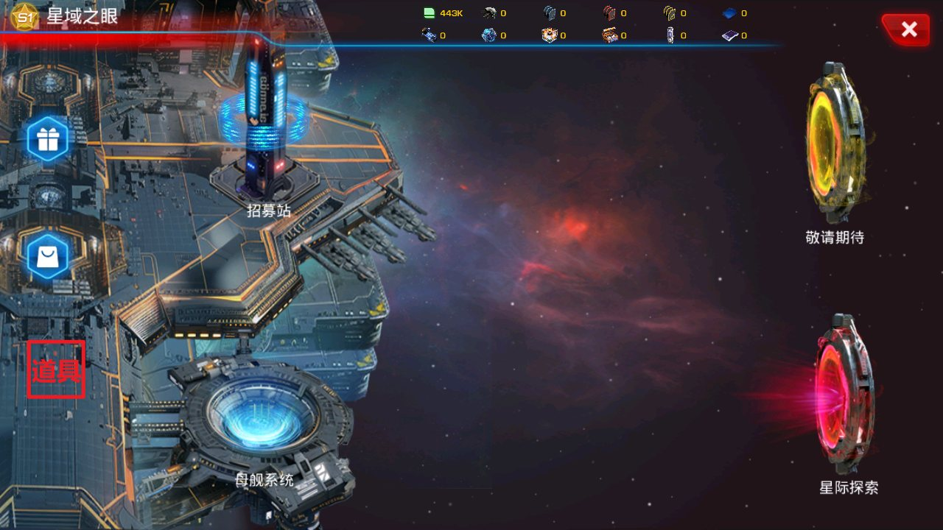

 | 十七、主场景新增母舰仓库入口按钮(2024.08.16更新)

 | 2. 新增仓库入口位置参考
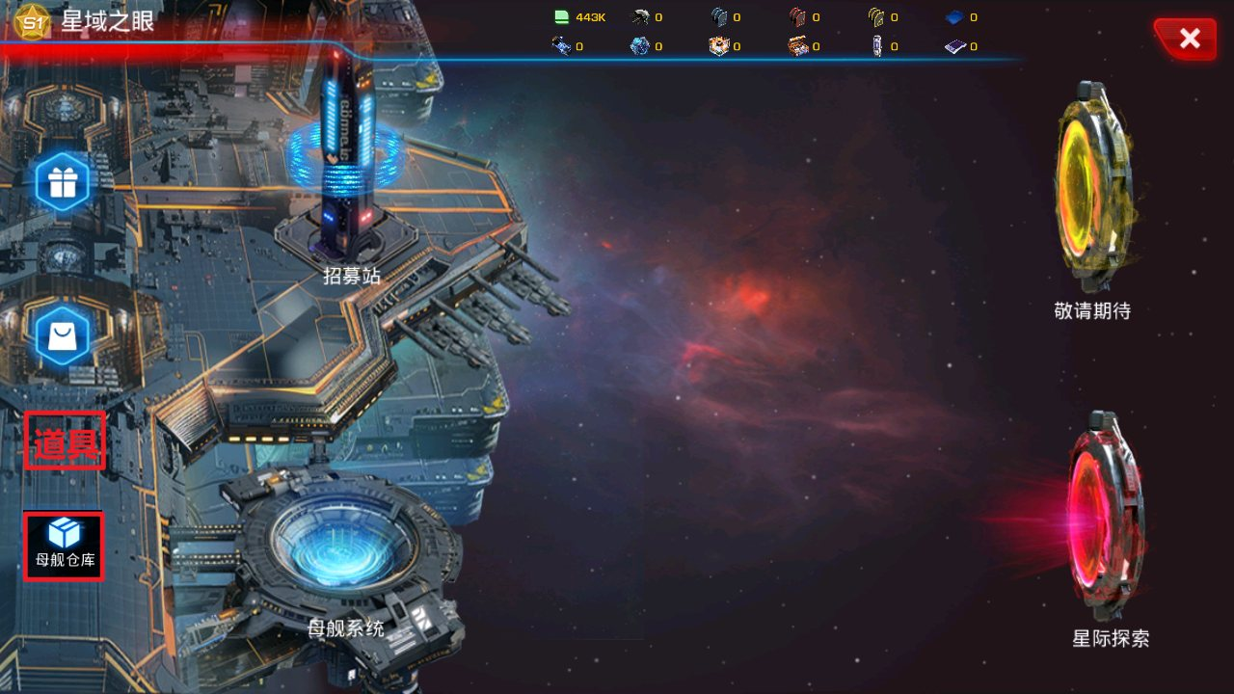

 | 十八、舰队列表的舰队按钮改名并置于每个舰队栏(2024.08.16更新)

 | 取消右上侧舰队入口按钮显示
 | 点击一个舰队栏，在该舰队栏处弹出对应的编辑按钮，跳转至舰队管理界面(跳转同以前一样)

 | 新舰队管理入口(编辑)按钮显示:

系统主界面
系统主界面设计

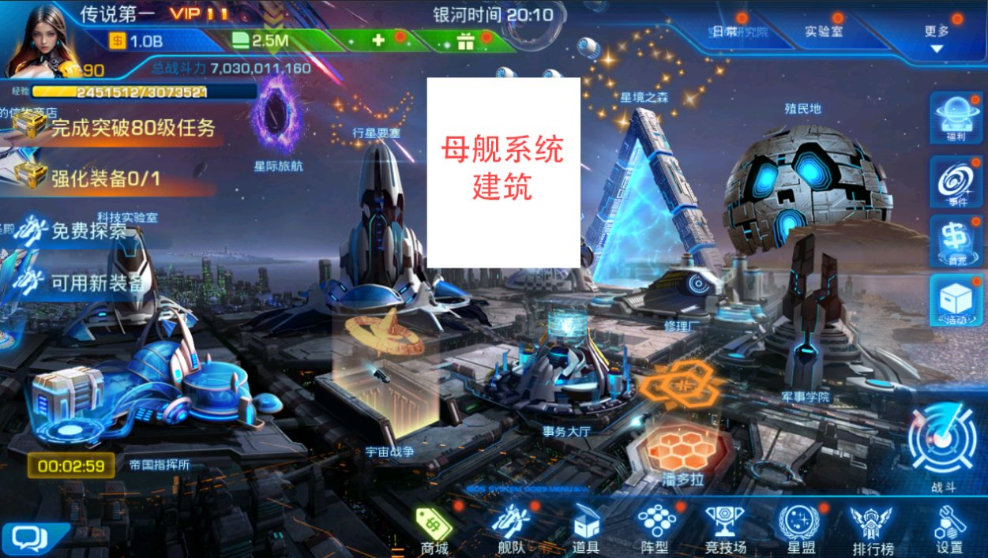
概述：本文档主要介绍母舰系统主界面布局

1. 界面入口
位于游戏主界面，新增母舰系统建筑

2. 界面布局
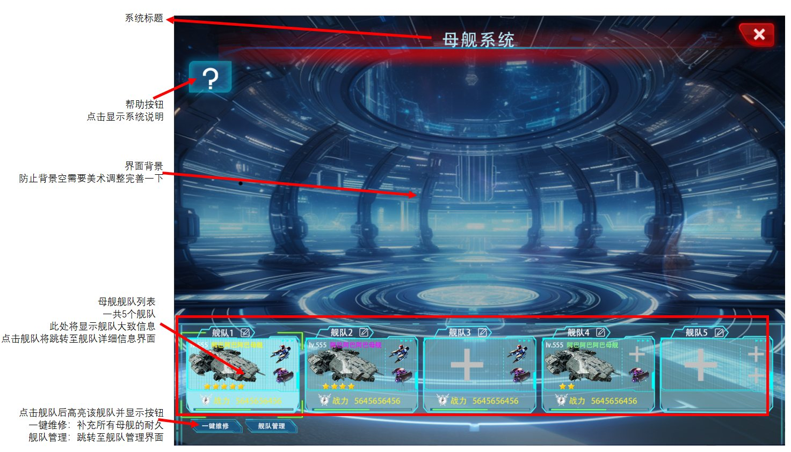

 | a.母舰舰队列表

 |  | 总共固定5个舰队

 |  | 1.舰队名称可更改
 |  |  | 有更改图标
 |  |  | 初始显示为舰队1~舰队5
 |  |  | 与原有的舰队系统更改名称逻辑一样

 |  |  | 参考：游戏主界面→舰队→阵型→界面右下角
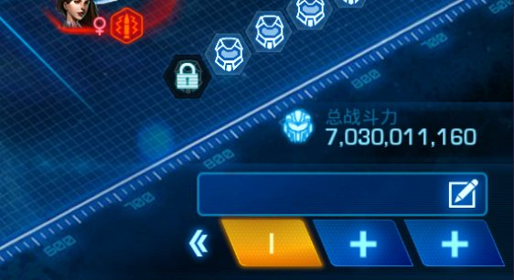

 |  | 2.舰队信息显示
 |  | 显示主舰等级、主舰名称、主舰形象、主舰星级、副舰形象、总战力和总耐久进度条
 |  | 主舰名称的字体颜色与品质有关：5星：金色，4星：红色，3星：紫色，2星：蓝色，1星：绿色
 |  | 舰队总战力：显示的是当前舰队所有上场的母舰总的战力
 |  | 舰队总耐久：显示的是当前舰队所有上场的母舰当前剩余的总耐久

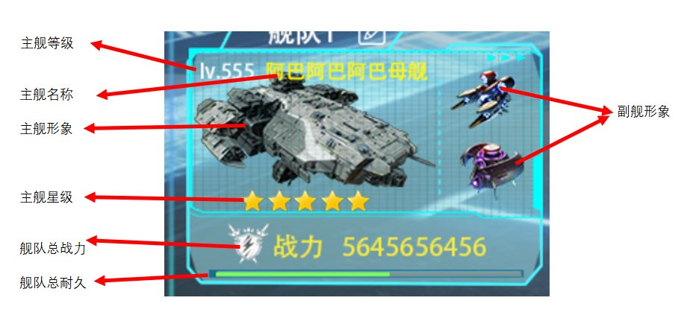

 |  | 3.舰队状态

 |  |  | 母舰上场情况 |  |  | 描述 |  | 图示

 |  |  | 所有位置都已上场 |  |  | 显示所有信息 |  | 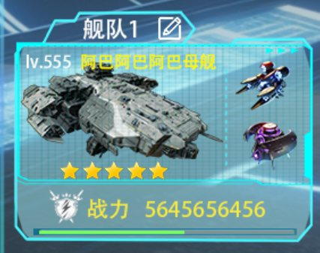
 |  |  | 主舰位置未上场 |  |  | 母舰位置显示为无飞船， 无母舰等级、母舰名称、母舰形象、母舰星级等 |  | 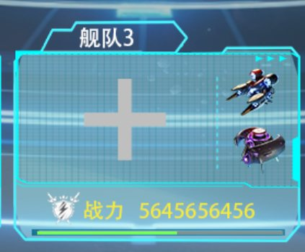
 |  |  | 副舰位置未上场 |  |  | 副舰位置显示为无飞船 |  | 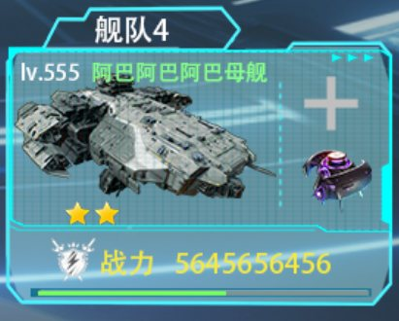

 | b.属性显示规则

 |  | 品质：与游戏中原有品质不一样，母舰系统以星级来区分品质
 |  |  | 分为：5星，4星，3星，2星，1星
 |  | 主舰名称的字体颜色与品质有关：5星：金色，4星：红色，3星：紫色，2星：蓝色，1星：绿色

 | C. 舰队点击与跳转

 |  | 点击某个舰队，有点击效果，并显示一键维修和舰队管理按钮
 |  | 一键维修：点击后将补足所有母舰耐久。若维修材料不够，优先维修主舰
 |  |  | 维修优先级排序：主舰>副舰1>副舰2
 |  | 舰队管理：点击跳转至→ |  |  | 舰队管理界面
 |  | 点击舰队列表之外的空白处将取消选择状态，按钮隐藏

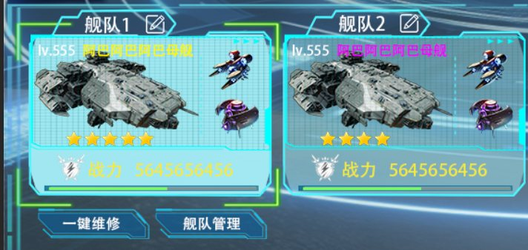

 |  |  |  | 左：点击状态 |  |  | 右：正常状态

舰队管理界面
舰队管理界面设计

概述：本文档主要介绍母舰系统舰队管理界面布局和操作

1. 界面入口

母舰系统主界面→舰队→舰队管理

2. 界面布局
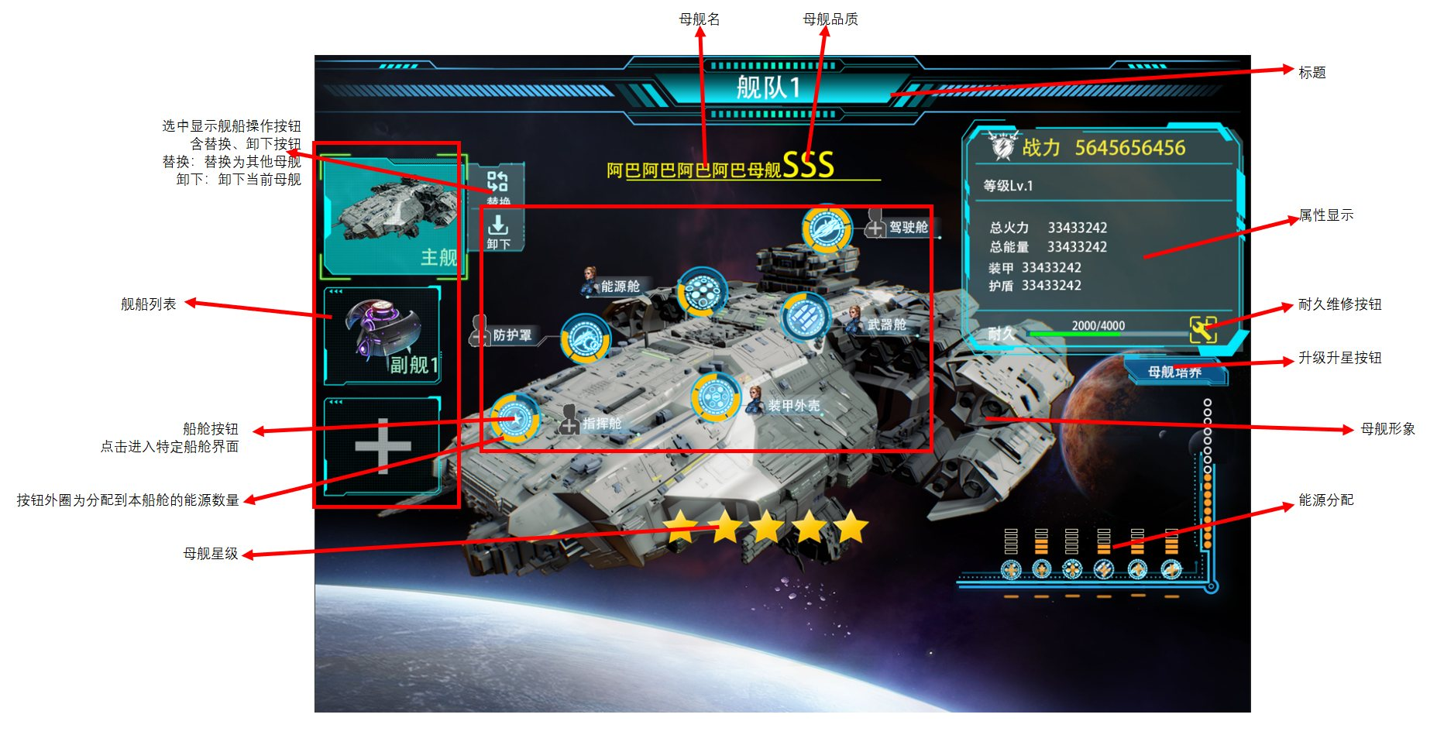

 | a.舰船列表 |  |  |  |  |  |  | 4. 操作流程
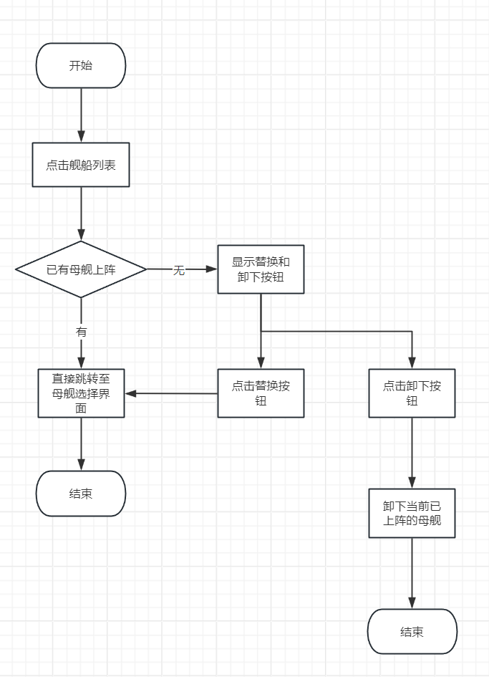

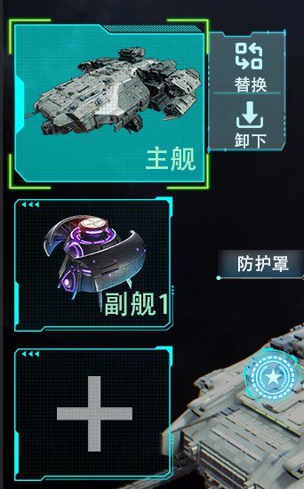
 |  |  |  | 1.排列规则
 |  |  |  | 固定第一个为主舰位，第二位副舰1，第三位为副舰2

 |  |  |  | 2.操作说明
 |  |  |  | 该位置无上阵母舰时，点击栏位直接跳转至 |  |  | 母舰选择界面
 |  |  |  | 该位置已上阵母舰时，点击栏位显示替换和卸下按钮
 |  |  |  | 点击替换按钮，跳转至 |  | 母舰选择界面
 |  |  |  | 点击卸下按钮，将卸下当前飞船
 |  |  |  | 卸下当前飞船时，将提醒玩家是否卸下飞船上的英雄和武器
 |  |  |  |  | 点击确认，将卸下该母舰的所有英雄和武器，
 |  |  |  |  | 点击否认，直接卸下母舰，不卸下英雄和武器

 |  |  |  | 3. 选中规则
 |  |  |  | 默认选中主舰
 |  |  |  | 选中时有选中效果

 | b.母舰属性展示 |  |  |  |  |  |  |  | 3. 耐久补充操作流程


 |  |  |  | 1. 展示内容
 |  |  |  | 此处将展示当前选中的母舰的各种属性
 |  |  |  | 包括： | 母舰战力
 |  |  |  |  | 母舰等级
 |  |  |  |  | 火力
 |  |  |  |  | 能量
 |  |  |  |  | 装甲
 |  |  |  |  | 护盾
 |  |  |  |  | 耐久

 |  |  |  | 2.操作说明
 |  |  |  | 耐久补充：耐久右侧为耐久补充按钮，点击将消耗耐久材料补充当前母舰的耐久

 |  |  |  | 母舰培养：点击将跳转至母舰培养界面
 |  |  |  | 消耗的耐久材料从MS_durability.xlsdd的字段term_cost_materials读取



 | d.能源分配 |  |  |  |  |  |  |  |  | 3. 能源分配流程
 |  |  |  |  | 能源由能源舱产出
 |  |  |  |  | 此处展示有现能源数量并由玩家分配能源至各个舱室

 |  |  |  |  | 1. 能源储存：此处总共储存N个能源，可分配的能源为黄色，白圈为能源分配后的空位

 |  |  |  |  | 2. 各舱室能源已分配数量

 |  |  |  |  | 3. 能源分配按钮，增加按钮

 |  |  |  |  | 4. 能源分配按钮，减少按钮

 |  |  |  |  | 5.操作说明

 |  |  |  |  | 玩家点击每个舱室的分配按钮，对能源进行分配，同时右侧未分配能源数量显示根据分配情况动态变化
 |  |  |  |  | 每个舱室最多分配5个能源

 |  |  |  |  | 能源分配到舱室时，母舰上的舱室图标外圈的能源格子相应增加或减少

 | e.船舱按钮



 | 总共6个船舱
 | 包含船舱图标、船舱名、船舱能源和船舱英雄
 | 点击船舱图标或船舱名都可进入相应的船舱界面

 | 上阵英雄后，船舱按钮处将会显示英雄头像

 |  | 上阵后 | 未上阵

英雄选择界面
英雄选择界面设计

概述：本文档主要介绍母舰系统英雄选择界面布局和操作

1. 界面入口

母舰系统主界面→舰队→舰队管理→船舱→英雄调整




2. 界面布局

 |  | 只能上阵SS及以上品质的英雄作为船员，低于SS品质的英雄不会显示在船舱和船员选择界面。



 | a.船舱上阵栏


 |  |  |  |  |  | 1.排列规则
 |  |  |  |  |  | 船舱排列顺序： |  | 指挥舱
 |  |  |  |  |  |  |  | 武器舱
 |  |  |  |  |  |  |  | 能源舱
 |  |  |  |  |  |  |  | 装甲外壳
 |  |  |  |  |  |  |  | 防护罩
 |  |  |  |  |  |  |  | 驾驶舱

 |  |  |  |  |  | 2. 每个船舱含以下内容：
 |  |  |  |  |  |  | 船舱名
 |  |  |  |  |  |  | 船舱图标
 |  |  |  |  |  |  | 船舱框
 |  |  |  |  |  |  | 船舱适配职业图标显示（作背景）
 |  |  |  |  |  |  | 当英雄上阵后还包含：
 |  |  |  |  |  |  | 英雄头像，英雄品质，英雄阶数

 |  |  |  |  |  | 3. 默认选中规则

 |  |  |  |  |  | 默认选中舰队管理界面中所指定的船舱

 | b.英雄选中与信息展示


 |  |  |  |  |  |  |  |  | 1. 展示介绍
 |  |  |  |  |  |  |  |  | 1. 右侧显示所有可上阵英雄 |  |  |  | 2. 左侧展示右侧已选中的英雄信息
 |  |  |  |  |  |  |  |  |  | 包含 | 英雄头像 |  |  | 包含： | 英雄形象
 |  |  |  |  |  |  |  |  |  |  | 所在船舱图标（未在船舱不显示） |  |  |  | 英雄名
 |  |  |  |  |  |  |  |  |  |  | 职业 |  |  |  | 英雄阶数
 |  |  |  |  |  |  |  |  |  |  | 品质 |  |  |  | 英雄品质 | 英雄品质
 |  |  |  |  |  |  |  |  |  |  | 阶数 |  |  |  | 英雄职业
 |  |  |  |  |  |  |  |  |  |  |  |  |  |  | 英雄性别
 |  |  |  |  |  |  |  |  |  |  |  |  |  |  | 英雄等级
 |  |  |  |  |  |  |  |  |  |  |  |  |  |  | 船舱适配 | （适配说明）
 |  |  |  |  |  |  |  |  |  |  |  |  |  |  | 技能（适用于船舱的技能，非英雄原技能）
 |  |  |  |  |  |  |  |  |  |  |  |  |  |  | 技能点击后将显示技能详细描述

 |  |  |  |  |  |  |  |  | 3. 右侧顶部为隐藏已上阵到其他舰队的英雄的勾选框

 |  |  |  |  |  |  |  |  | 当玩家未勾选时，将显示其他船舱的英雄，该英雄头像显示已上阵标记：
 |  |  |  |  |  |  |  |  | 当该英雄上阵在本母舰的其他船舱时，显示船舱图标
 |  |  |  |  |  |  |  |  | 当该英雄上阵在其他母舰的船舱时，显示“已上阵”


 | 5. 默认选中规则 |  |  |  |  |  |  |  | 4. 下方为筛选框
 |  |  |  |  |  |  |  |  | 职业可筛选
 | 当选中的船舱中有英雄时，默认选中船舱中的英雄，确认按钮置灰 |  |  |  |  |  |  |  | 筛选规则与舰队→飞船界面一样 |  |  |  | 船舱适配度、品阶可选由低到高或由高到低排列

 | 当选中的船舱中无英雄时，不选中任何英雄，确认按钮置灰
 |  |  |  |  |  |  |  |  |  |  |  |  | 默认选择由高到低



 |  |  | 此条为c. 操作描述中的1、2条的详细说明

 | c. 操作描述

 | 1. 若玩家未选中任何英雄，确认按钮置灰
 | 2. 若玩家选择的为当前选中船舱的英雄时，确认按钮置灰
 | 3. 若玩家选择的原船舱未上场英雄，当玩家选择右侧的某个英雄时，按钮为确认按钮（如图c.1）
 | 4. 若玩家选择的原船舱已有上场英雄，当玩家选择右侧的非已上场英雄时，按钮为替换按钮（如图c.2）
 | 5. 当选择的英雄已上阵在其他船舱或其他舰队的船舱时，点击确认或替换按钮将显示二次确认弹窗（如图c.3）





 |  |  |  |  |  |  |  |  |  |  |  |  |  |  |  |  | 图c.3

 |  |  |  | 图c.1 |  |  |  |  |  |  |  | 图c.2

 | d. 改造按钮


 | 点击改造按钮，弹出英雄改造界面（改造流程与原改造一样）
 | 此处将会显示英雄下一阶级、属性加成值、需要消耗的材料、改造成功率和改造按钮
 | 与原改造不同的仅为：此处显示的属性为英雄对船舱的特有属性，非原系统的英雄自身属性



 | e. 适配说明

 | i. 总共有4种适配等级S、A、B、C
 | 适配颜色： | S：金色
 |  | A：红色
 |  | B：紫色
 |  | C：蓝色

 | ii. 当玩家已选上阵英雄，船舱适配面板中相应船舱栏将改变状态
 | 如：在指挥舱中玩家选择了指挥舱适配度为S的英雄时，指挥舱栏状态由：

 |  |  |  |  | 变为：

 | iii.上阵英雄的适配等级不为S或船舱未上阵英雄时，船舱栏的船舱图标无特效改变


 | 上阵英雄的适配等级为S时，船舱栏的船舱图标特效改变：外圆框旋转


 |  |  | 状态改变示意图

母舰选择界面

母舰选择界面设计

概述：本文档主要介绍母舰系统母舰选择界面布局和操作

1. 界面入口

母舰系统主界面→舰队→舰队管理→左侧舰船列表→替换按钮



 | 2. 界面布局

母舰培养

母舰培养界面设计

概述：本文档主要介绍母舰系统母舰培养界面布局和操作
含：母舰升级、升星、分解、重建

1. 界面入口

母舰系统主界面→舰队→舰队管理→母舰培养按钮

2. 界面布局


3. 功能描述

 | a.母舰升级

 | 点击母舰升级按钮弹出升级弹窗
 | 显示等级、升级加成详情、升级消耗材料和升级按钮

 | 母舰升级只影响船舱最大等级，最大等级在MS_grade表中的INT_cabin_maxlevel字段读取

 | 当升级材料足够时，升级按钮为可点击状态
 | 当材料不足时，升级按钮置灰
 | 升级材料从MS_grade.xls表中的INT_upgrade_cost字段读取




 | b.母舰升星

 | 点击母舰升星按钮弹出升级弹窗
 | 显示星级、升星加成详情、升级消耗材料和升级按钮

 | 注意：初始星星数量只影响升星次数，不计入星星等级中，升1颗橙星计为+1星
 | 如：原为5颗金星，升星1次后为1颗橙星，计为此母舰星级等级为1星
 | 升星加成属性从MS_star.xls表中读取

 | 当升星材料足够时，升星按钮为可点击状态
 | 当材料不足时，升星按钮置灰
 | 升星材料从MS_star.xls表中的INT_risingstar_cost字段读取




 | c.母舰分解

 | 点击母舰分解按钮弹出分解弹窗
 | 显示分解文字描述、分解后将获得的材料和数量、分解按钮

 | 分解获得的材料为： | 1. 母舰自带的武器
 |  | 2.母舰已装备的武器
 |  | 3. 母舰升至当前等级所消耗的所有材料
 |  | 4. 母舰升至当前星级所消耗的所有材料
 |  | 5.母舰各船舱升至当前等级所消耗的所有材料

 | 点击分解按钮将会获得以上所有材料，同时该母舰将会永久消失



 | d.母舰重置

 | 点击母舰重置按钮弹出重置弹窗
 | 显示重置后的星级、等级变化，重置文字描述，重置后将获得的材料和数量、重置按钮

 | 重置获得的材料为： | 1. 母舰升至当前等级所消耗的所有材料
 |  | 2. 母舰升至当前星级所消耗的所有材料
 |  | 3.母舰所有船舱升至当前等级所消耗的所有材料

 | 点击重置按钮将会获得以上所有材料，同时该母舰等级、母舰星级、所有船舱等级将会回归为初始状态
 | 若武器舱已装备有武器，重置母舰时将会自动卸下已装备的武器（母舰自带武器无影响）

船舱
母舰船舱界面设计

概述：本文档主要介绍母舰系统母舰船舱界面布局和操作
含：指挥舱，武器舱。能源舱。装甲外壳，防护罩，驾驶舱

1. 界面入口

母舰系统主界面→舰队→舰队管理→母舰培养按钮

2. 界面布局




3. 功能描述

总共有6种船舱，指挥舱，武器舱。能源舱。装甲外壳，防护罩，驾驶舱

除武器舱有武器的显示和更换操作之外，其他船舱结构基本一样，都包含：英雄调整、船舱升级、能源显示、和属性显示等

 | a.船舱升级



 |  | 点击升级按钮，弹出升级窗口→

 | 此窗口显示：原等级和下一等级、原属性和下一等级的属性、需要消耗的材料、升级按钮

 | ●船舱升级后，船舱对应母舰的属性将会增长，母舰属性成长从MS_model.xls表读取

 | ●船舱升级需要消耗材料
 | 消耗的材料从对应船舱表中读取：MS_cabin_armor.xls，MS_cabin_command.xls，MS_cabin_energy.xls，MS_cabin_flight.xls，MS_cabin_shield.xls，MS_cabin_weapon.xls

 | ●当升级材料不足时，此处弹窗处的升级按钮置灰↓ |  |  | 船舱界面按钮正常显示



 | b.能源显示



 | 此处显示比例、和已分配的能源数量

 | 能源数量影响船舱属性生效的百分比例
 | 船舱未分配能源时，船舱对应的母舰属性不生效
 | 船舱分配能源时，船舱对应的母舰属性根据分配的能源数量进行相应比例生效
 | 数量和比例的关系从MS_power.xls表中读取

 | c.船舱上阵英雄




 | 此处显示已上阵的英雄的英雄形象、船舱适配度、英雄详情按钮和调整按钮 |  |  |  | 当英雄未上阵时，显示默认剪影，船舱适配度、英雄详情按钮不显示
 |  |  |  |  | 点击调整按钮跳转至英雄选择界面上阵英雄后，此处才显示英雄形象等信息

 | 英雄详情按钮：
 | 点击显示英雄详情 |  | 包含英雄阶数、英雄职业、品质、技能详细描述等



 | 点击调整按钮跳转至 |  | 英雄选择界面

武器舱
母舰武器舱界面设计

概述：本文档主要介绍母舰系统母舰武器舱的操作

1. 界面布局





2.功能描述

 | a.武器栏位解锁
 | 第二、第三槽位都需要母舰等级达到一定等级后才可解锁，解锁等级在global.xls表中读取
 | 未解锁的武器栏不可点击，有上锁icon显示，和解锁条件本地化，如图1
 | 达到等级后自动解锁武器栏，如玩家已有武器可装备，红点提示玩家装备武器，如图2


 |  | 图1 |  | 图2


 | b.装备武器


 |  |  | 图3
 |  |  |  |  | 图4

 | 不管武器是否装备，都可点击武器栏，弹出武器选择栏（图3、图4）
 | 选择弹窗的第一栏固定显示为当前武器栏状态：状态分为未装备、已装备
 | 武器未装备时，升级按钮置灰不可点击
 | 装备武器后，武器将显示[已装备]，升级按钮可点击，该武器属性在母舰中生效
 | 武器可装备、可卸下，可装备已位于其他母舰中的武器
 | 若装备已位于其他母舰中的武器，将弹窗二次确认，玩家确认后卸下位于其他母舰的武器，并装备到本母舰中


 | c.武器升级

 | 武器装备后，点击升级按钮，弹出升级弹窗，可对武器升级



 | 此窗口显示：武器图标、武器名、原等级和下一等级、下一等级的属性描述、需要消耗的材料、升级按钮

 | ●武器升级需要消耗材料
 | 消耗的材料从对应武器表中读取：MS_weapon.xls

 | ●当升级材料不足时，此处弹窗处的升级按钮置灰↓

 | ●升级成功后，武器等级增加，对应技能属性增加

母舰仓库
母舰仓库设计

概述：本文档主要介绍母舰仓库的界面和操作

母舰仓库作用：
母舰仓库：展示玩家当前已拥有的所有母舰：包含当前母舰的上阵状态、星级和等级等养成进度

1. 界面入口

母舰系统主界面→母舰仓库



2. 界面布局

 |  |  | 图1.仓库列表 |  | 图2.点击批量分解按钮后

 | 此界面与母舰选择界面类似
 | 不同之处为：
 | 1. 新增批量分解按钮，可批量分解母舰
 | 2. 点击每个母舰将跳转至当前母舰的 | 母舰培养界面

 | 3. 批量分解详细说明： |  |  | 批量分解流程：


 | 点击批量分解按钮后，每个母舰右上角显示勾选框



 | 同时 原批量分解按钮变为分解按钮和取消按钮
 | 新增品质选择的复选框



 | 勾选复选框后，将自动选择对应品质的全部母舰

 | 点击分解将弹出二次确认，确认后将分解所有已勾选的母舰

 | 勾选“隐藏已上阵的母舰”
 | 将隐藏已经上阵的所有母舰
 | 在批量分解时，将不会显示和选择已上阵的母舰

配置表
配置表路径：\branches\GameDesigner\GD\0-母舰系统\配置表

 | 1. 母舰船舱表：

 | 装甲外壳

 | 指挥舱

 | 能源舱

 | 驾驶舱

 | 防护罩

 | 武器舱

 | 2.船员（上阵船舱英雄）

 | 英雄属性和品质等的关系：

 | 英雄与船舱适配度

 | 3. 船舱耐久

 | 4.母舰等级

 | 5.母舰基础属性

 | 5.母舰能源

 | 5.母舰星级

 | 6.母舰武器

草稿

 |  |  |  | 系统标题

 |  |  |  | 帮助按钮
 |  |  |  | 点击显示系统说明

 |  |  |  | 界面背景
 |  |  |  | 防止背景空需要美术调整完善一下

 |  |  |  | 母舰舰队列表
 |  |  |  | 一共5个舰队
 |  |  |  | 此处将显示舰队大致信息
 |  |  |  | 点击舰队将跳转至舰队详细信息界面

 |  |  |  | 点击舰队后高亮该舰队并显示按钮
 |  |  |  | 一键维修：补充所有母舰的耐久
 |  |  |  | 舰队管理：跳转至舰队管理界面

 |  |  |  | 显示主舰等级、主舰名称、主舰形象、主舰星级、副舰形象、总战力和总耐久进度条


 |  |  |  | 主舰等级

 |  |  |  | 主舰名称
 |  |  |  |  |  |  |  |  | 副舰形象
 |  |  |  | 主舰形象

 |  |  |  | 主舰星级

 |  |  |  | 舰队总战力

 |  |  |  | 舰队总耐久

 |  |  |  |  |  |  |  | 母舰名 |  | 母舰品质


 |  |  |  |  |  |  |  |  |  |  |  |  |  |  | 标题

 |  |  |  |  |  | 选中显示舰船操作按钮
 |  |  |  |  |  | 含替换、卸下按钮
 |  |  |  |  |  | 替换：替换为其他母舰
 |  |  |  |  |  | 卸下：卸下当前母舰

 |  |  |  |  |  |  |  |  |  |  |  |  |  |  | 属性显示

 |  |  |  | 舰船列表 |  |  |  |  |  |  |  |  |  |  | 耐久维修按钮

 |  |  |  |  |  |  |  |  |  |  |  |  |  |  | 升级升星按钮

 |  |  |  |  | 船舱按钮 |  |  |  |  |  |  |  |  |  |  | 母舰形象
 |  |  |  |  | 点击进入特定船舱界面

 |  |  |  |  | 按钮外圈为分配到本船舱的能源数量 |  |  |  |  |  |  |  |  |  | 能源分配

 |  |  |  |  | 母舰星级

 |  |  |  |  |  |  |  |  |  |  |  |  |  | 勾选将隐藏其他舰队船舱上的英雄


 |  |  |  |  |  |  |  |  |  |  |  |  |  | 筛选和排序栏

 |  |  |  | 船舱上阵栏
 |  |  |  | 已上阵到当前母舰船舱的英雄显示在此处
 |  |  |  |  |  |  |  |  |  |  |  |  |  | 英雄备选列表

 |  |  |  | 船舱最佳适配职业显示

 |  |  |  |  |  |  |  |  |  |  |  |  |  | 英雄升阶改造按钮
 |  |  |  | 英雄形象与信息展示
 |  |  |  | 选择右侧英雄列表的英雄将显示
 |  |  |  | 此处需展示英雄形象、英雄信息、船舱适配、技能等信息

 |  | 筛选栏
 |  | 同英雄选择界面的筛选

 |  |  |  |  |  |  |  |  |  |  |  | 每个母舰需要显示：
 |  |  |  |  |  |  |  |  |  |  |  | 未在编队时： | 母舰战力
 |  |  |  |  |  |  |  |  |  |  |  |  | 母舰名称
 |  | 有已在其他母舰的母舰将显示离队按钮 |  |  |  |  |  |  |  |  |  |  | 母舰形象
 |  | 点击可将该母舰从原舰队中脱离 |  |  |  |  |  |  |  |  |  |  | 母舰星级
 |  |  |  |  |  |  |  |  |  |  |  |  | 母舰等级

 |  |  |  |  |  |  |  |  |  |  |  | 在编队时额外还需显示：
 |  | 勾选可隐藏已在其他舰队的母舰 |  |  |  |  |  |  |  |  |  |  | 舰队名
 |  |  |  |  |  |  |  |  |  |  |  |  | 舰队中位置（是主舰还是副舰）

 | 母舰列表

 |  |  |  |  |  |  |  |  |  |  |  | 确认按钮

 |  |  | 标题

 |  |  | 母舰名称
 |  |  | 和品质显示 |  |  |  |  |  |  |  |  |  | 母舰战力显示

 |  |  |  |  |  |  |  |  |  |  |  |  | 母舰等级

 |  |  | 母舰图片显示
 |  |  |  |  |  |  |  |  |  |  |  |  | 母舰所有属性展示

 |  |  | 母舰星级显示

 |  |  |  |  |  |  |  |  |  |  |  |  | 升星按钮
 |  |  |  |  |  |  |  |  |  |  |  |  | 用于母舰升星
 | 分解按钮
 | 分解当前母舰
 | 返还母舰武器，母舰升星、升级材料
 |  |  |  |  |  |  |  |  |  |  |  |  | 升级按钮
 |  |  |  |  |  |  |  |  |  |  |  |  | 用于母舰升级
 |  |  | 重建按钮
 |  | 重建当前母舰
 |  | 返还升级、升星材料



 | 船舱标题

 |  |  |  |  |  |  |  |  |  |  |  | 能源显示
 | 船舱属性

 |  |  |  |  |  |  |  |  |  |  |  | 此处为已分配至本船舱的能源数量对船舱属性生效的百分比

 |  |  |  |  |  |  |  |  |  |  |  | 此处为分配的能源数量显示和船舱icon

 | 船舱英雄显示

 | 英雄详情按钮
 | 点击显示英雄详细信息 |  |  |  |  |  |  |  |  |  |  | 船舱等级显示
 | 包含英雄阶数、
 | 英雄职业、品质、
 | 技能详细描述等
 |  |  |  |  |  |  |  |  |  |  |  | 船舱升级按钮
 | 船舱适配度显示

 |  |  |  | 英雄调整按钮



 |  |  |  |  |  |  | 武器舱额外增加三个武器DIY槽位
 |  |  |  |  |  |  | 第一个槽位为该母舰固定的武器，不可修改
 |  |  |  |  |  |  | 第二第三槽位为母舰可DIY武器槽位，玩家可对其调整



 |  |  | 武器已装备显示

 |  |  | 武器图片、名称显示
 |  |  |  |  |  |  |  |  |  |  |  |  | 操作按钮

 |  |  | 武器属性显示

 |  |  | 武器等级显示

 |  |  | 位于其他母舰中时
 |  |  | 显示其他母舰名称

 |  |  |  |  |  |  |  |  |  |  |  |  | 武器升级按钮



 |  |  | 第一行固定显示为当前武器栏状态

 |  |  | 未装备武器时，升级按钮不可点击

 |  |  |  |  | 勾选后，将隐藏已经上阵的所有母舰
 |  |  |  |  | 在批量分解时，将不会显示和选择已上阵的母舰



母舰排序

已有的所有母舰列表

 |  |  |  |  |  |  |  |  |  |  | 批量选择复选框
 |  |  |  |  |  |  |  |  |  |  | 勾选后
 |  |  |  |  |  |  |  |  |  |  | 将自动选择对应品质的全部母舰 |  |  |  |  |  |  | 点击分解按钮
 |  |  |  |  |  |  |  |  |  |  |  |  |  |  |  |  |  | 弹出二次选择框
 |  |  |  |  |  |  |  |  |  |  |  |  |  |  |  |  |  | 确认后颈分解所有一勾选的母舰

批量分解按钮

 |  |  |  |  | 获得的新母舰显示NEW！字样


 |  |  |  |  |  |  |  |  |  |  |  |  |  |  |  |  | 含：母舰形象、母舰名称、母舰品质等
 |  |  |  |  |  |  |  |  |  |  |  |  |  |  |  |  | 不同品质的母舰背景颜色不同
 |  |  |  |  |  |  |  |  |  |  |  |  |  |  |  |  | 如果获得的母舰中含玩家未获得过的母舰，右上角显示NEW！字样

 |  |  |  | 母舰名称

 |  |  |  | 母舰背景颜色

 |  |  |  | 母舰形象

 |  |  |  | 母舰品质

